Admin
1. User Story: US30101. Sebagai Admin, saya ingin dapat melihat daftar data jurusan sehingga saya dapat mengetahui informasi jurusan dengan mudah.
Test Cade ID | Test Scenario | Test Steps | Test Data | Expected Result | Actual Result | Pass/Fail
US30101-TC01 | Melihat daftar data jurusan | 1.Masuk ke halaman backend | sistem mengambil data dari tabel database jurusan | Sistem menampilkan data jurusan terurut berdasarkan kode | 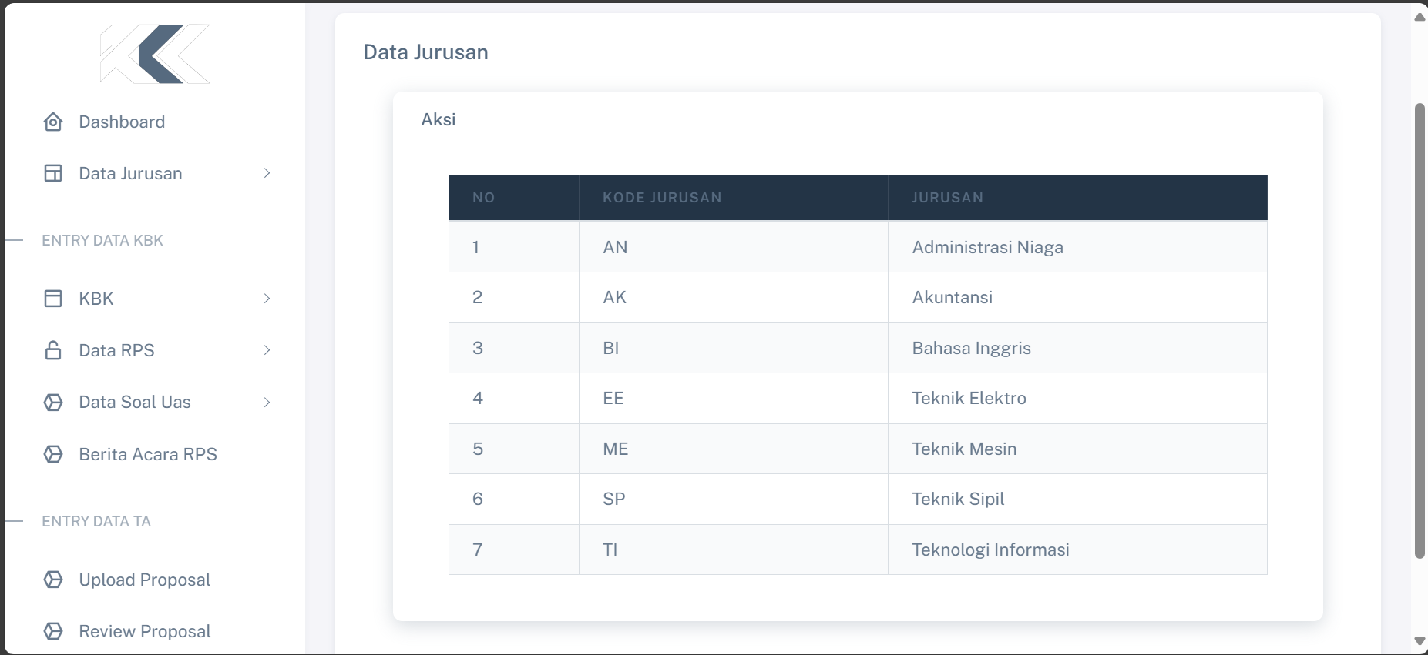 | Pass
 |  | 2. Pilih menu jurusan untuk melihat detail data jurusan

2. User Story: US30102. Sebagai Admin, saya ingin dapat mengambil data jurusan dari sistem lain dan menyimpan di database sistem, sehingga saya mendapatkan data terkini
Test Cade ID | Test Scenario | Test Steps | Test Data | Expected Result | Actual Result | Pass/Fail
US30102-TC01 | Menampilkan data yang diambil dari sistem lain | 1.Masuk ke halaman backend | sistem mengambil data jurusan dari sistem lain | Sistem menampilkan data jurusan terurut berdasarkan kode |  | pass
 |  | 2. Pilih menu jurusan untuk melihat data jurusan yang diambil dari sistem lain

3. User Story: US30201. Sebagai Admin, saya ingin dapat melihat daftar data program studi sehingga saya dapat mengetahui informasi program studi dengan mudah.
Test Cade ID | Test Scenario | Test Steps | Test Data | Expected Result | Actual Result | Pass/Fail
US30201-TC01 | Melihat daftar data prodi | 1. Masuk ke halaman backend | Sistem mengambil data dari tabel database program studi | Sistem menampilkan data prodi terurut berdasarkan nama | 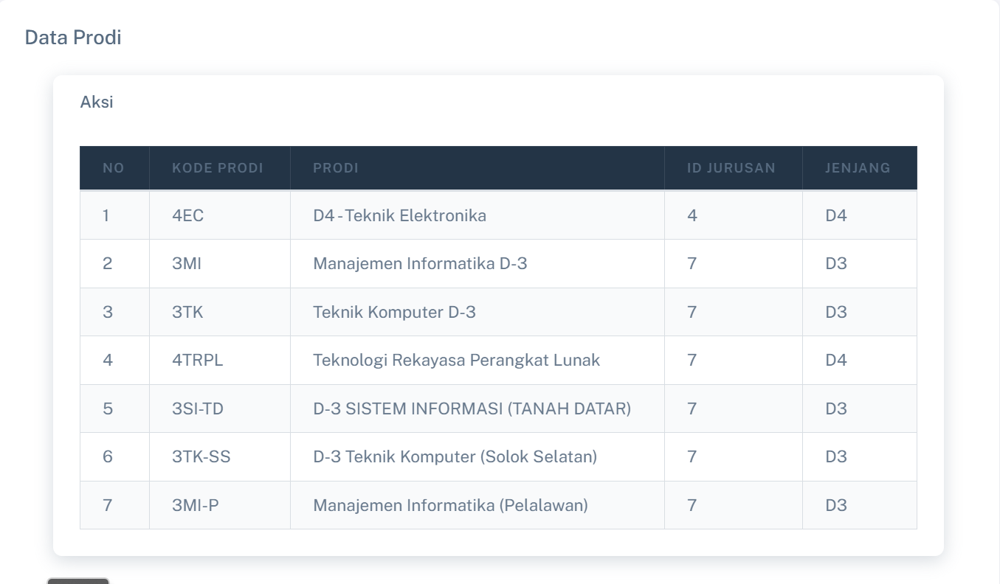 | Pass
 |  | 2. Pilih menu jurusan untuk melihat detail data prodi

4. User Story: US30202 Sebagai Admin, saya ingin dapat mengambil data program studi dari sistem lain dan menyimpan di database sistem, sehingga saya mendapatkan data terkini
Test Cade ID | Test Scenario | Test Steps | Test Data | Expected Result | Actual Result | Pass/Fail
US30202-TC01 | Menampilkan data program studi yang diambil dari sistem lain | 1.Masuk ke halaman backend | sistem mengambil data prodi dari sistem lain | Sistem menampilkan data program studi berdasarkan kode |  | Pass
 |  | 2. Pilih menu program studi untuk melihat data program studi yang diambil dari sistem lain

5. User Story:US30301. Sebagai Admin, saya ingin dapat melihat daftar data dosen, sehingga saya dapat mengetahui informasi dosen dengan mudah.
Test Cade ID | Test Scenario | Test Steps | Test Data | Expected Result | Actual Result | Pass/Fail
US30301-TC01 | Melihat daftar data dosen | 1. Masuk ke halaman backend | Sistem mengambil data dari tabel database dosen | Sistem menampilkan detail data dosen | 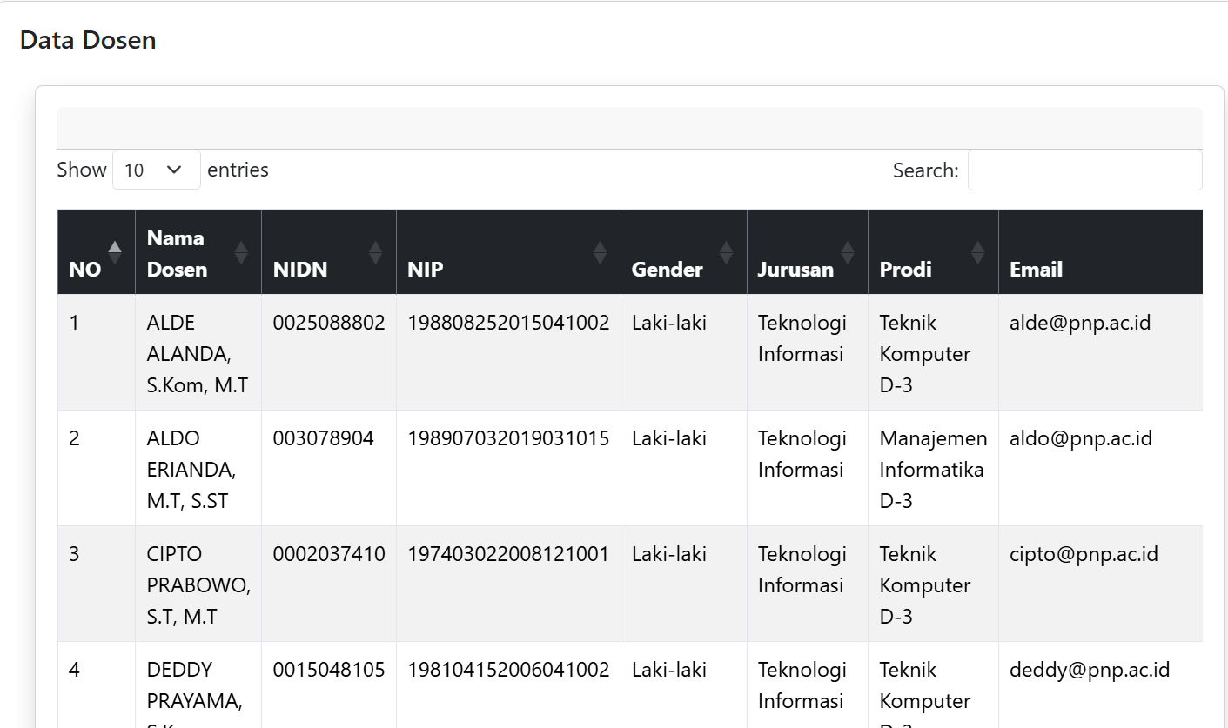 | Pass
 |  | 2. Pilih menu dosen untuk melihat detail data dosen

6. User Story:US30302. Sebagai Admin, saya ingin dapat mengambil data dosen dari sistem lain dan menyimpan di database sistem, sehingga saya mendapatkan data terkini.
Test Cade ID | Test Scenario | Test Steps | Test Data | Expected Result | Actual Result | Pass/Fail
US30302-TC01 | Menampilkan data dosen yang diambil dari sistem lain | 1.Masuk ke halaman backend | sistem mengambil data dosen dari sistem lain | Sistem menampilkan data dosen berdasarkan ID |  | Pass
 |  | 2. Pilih menu dosen untuk melihat data dosen yang diambil dari sistem lain

7. User Story: US30401 Sebagai Admin, saya ingin dapat melihat daftar data semester - tahun akademik, sehingga saya dapat mengetahui informasi semester - tahun akademik dengan mudah.
Test Cade ID | Test Scenario | Test Steps | Test Data | Expected Result | Actual Result | Pass/Fail
US30401-TC01 | melihat daftar data semester - tahun akademik | 1. Masuk ke halaman backend | Sistem mengambil data dari tabel database tahun akademik | Sistem menampilkan data semester-tahun akademik terurut berdasarkan tahun | 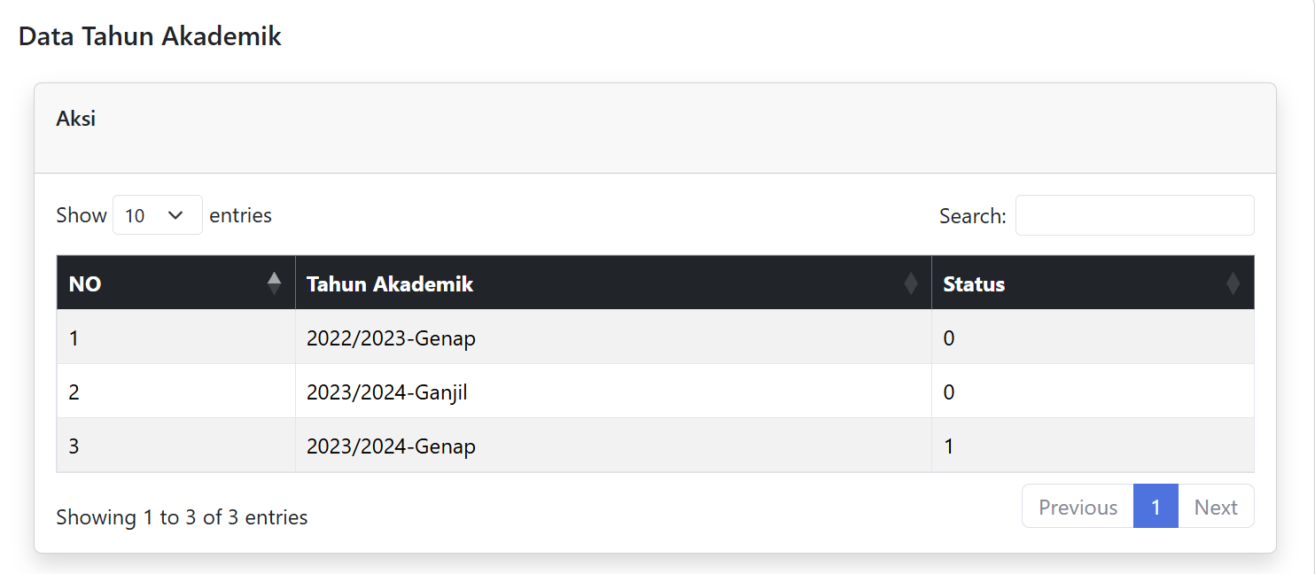 | Pass
 |  | 2. Pilih menu tahun akademik untuk melihat detail data semester-tahun akademik

8. User Story: US30402. Sebagai Admin, saya ingin dapat mengambil data semester - tahun akademik dari sistem lain dan menyimpan di database sistem, sehingga saya mendapatkan data terkini.
Test Cade ID | Test Scenario | Test Steps | Test Data | Expected Result | Actual Result | Pass/Fail
US30402-TC01 | Menampilkan data Tahun akademik yang diambil dari sistem lain | 1.Masuk ke halaman backend | sistem mengambil data tahun akademik dari sistem lain | Sistem menampilkan data tahun akademik berdasarkan tahun |  | Pass
 |  | 2. Pilih menu Tahun akademik untuk melihat data Tahun akademik yang diambil dari sistem lain

9. User Story: US30501. Sebagai Admin, saya ingin dapat melihat daftar data pimpinan jurusan, sehingga saya dapat mengetahui informasi pimpinan jurusan dengan mudah
Test Cade ID | Test Scenario | Test Steps | Test Data | Expected Result | Actual Result | Pass/Fail
US30501. -TC01 | Melihat daftar data pimpinan jurusan | 1. Masuk ke halaman backend | Sistem mengambil data dari database | Sistem menampilkan data pimpinan jurusan terurut berdasarkan id | 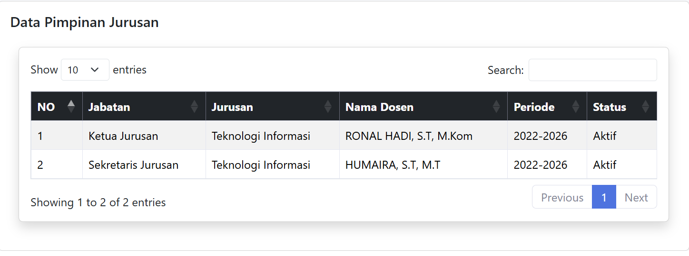 | Pass
 |  | 2. Pilih menu pimpinan jurusan untuk melihat detail data pimpinan jurusan

10. User Story: US30502. Sebagai Admin, saya ingin dapat mengambil data pimpinan jurusan dari sistem lain dan menyimpan di database sistem, sehingga saya mendapatkan data terkini
Test Cade ID | Test Scenario | Test Steps | Test Data | Expected Result | Actual Result | Pass/Fail
US30502. -TC01 | Melihat daftar data pimpinan jurusan yang diambil dari sistem lain | 1. Masuk ke halaman backend | Sistem mengambil data pimpinan jurusan dari sistem lain | Sistem menampilkan data pimpinan jurusan terurut berdasarkan id |  | Pass
 |  | 2. Pilih menu pimpinan jurusan untuk melihat detail data pimpinan jurusan yang diambil dari sistem lain

11. User Story: US30601. Sebagai Admin, saya ingin dapat melihat daftar data pimpinan program studi, sehingga saya dapat mengetahui informasi pimpinan jurusan dengan mudah.
Test Cade ID | Test Scenario | Test Steps | Test Data | Expected Result | Actual Result | Pass/Fail
US30601. -TC01 | Melihat daftar data pimpinan program studi | 1. Masuk ke halaman backend | Sistem mengambil data pimpinan program studi dari database | Sistem menampilkan data pimpinan program studi terurut berdasarkan id |  | Pass
 |  | 2. Pilih menu pimpinan program studi untuk melihat detail data pimpinan program studi

12. User Story: US30602. Sebagai Admin, saya ingin dapat mengambil data pimpinan program studi dari sistem lain dan menyimpan di database sistem, sehingga saya mendapatkan data terkini
Test Cade ID | Test Scenario | Test Steps | Test Data | Expected Result | Actual Result | Pass/Fail
US30602. -TC01 | Melihat daftar data pimpinan program studi yang diambil dari sistem lain | 1. Masuk ke halaman backend | Sistem mengambil data pimpinan program studi dari sistem lain | Sistem menampilkan data pimpinan program studi terurut berdasarkan id |  | Pass
 |  | 2. Pilih menu pimpinan program studi untuk melihat detail data pimpinan program studi yang diambil dari sistem lain

13. User Story: US30701. Sebagai Admin, saya ingin dapat melihat daftar data kurikulum (program studi), sehingga saya dapat mengetahui informasi pimpinan jurusan dengan mudah.
Test Cade ID | Test Scenario | Test Steps | Test Data | Expected Result | Actual Result | Pass/Fail
US30701. -TC01 | Melihat daftar data kurikulum | 1. Masuk ke halaman backend | Sistem mengambil data kurikulum dari database | Sistem menampilkan data kurikulum terurut berdasarkan id | 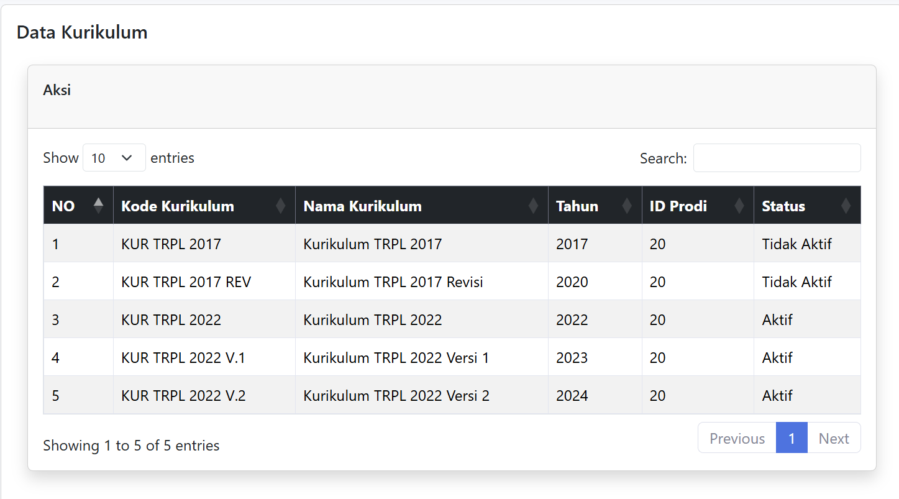 | Pass
 |  | 2. Pilih menu kurikulum untuk melihat detail data kurikulum

14. User Story: US30702. Sebagai Admin, saya ingin dapat mengambil data kurikulum program studi dari sistem lain dan menyimpan di database sistem, sehingga saya mendapatkan data terkini
Test Cade ID | Test Scenario | Test Steps | Test Data | Expected Result | Actual Result | Pass/Fail
US30702. -TC01 | Melihat daftar data kurikulum yang diambil dari sistem lain | 1. Masuk ke halaman backend | Sistem mengambil data kurikulum dari sistem lain | Sistem menampilkan data kurikulum terurut berdasarkan id |  | Pass
 |  | 2. Pilih menu kurikulum untuk melihat detail data kurikulum yang diambil dari sistem lain

15. User Story: US30801. Sebagai Admin, saya ingin dapat melihat daftar data mata kuliah, sehingga saya dapat mengetahui informasi mata kuliah dengan mudah.Sebagai Admin, saya ingin dapat melihat daftar data mata kuliah, sehingga saya dapat mengetahui informasi mata kuliah dengan mudah.
Test Cade ID | Test Scenario | Test Steps | Test Data | Expected Result | Actual Result | Pass/Fail
US30801-TC01 | Melihat daftar data mata kuliah | 1. Masuk ke halaman backend | Sistem mengambil data matakuliah dari database | Sistem menampilkan data matakuliah terurut berdasarkan id | 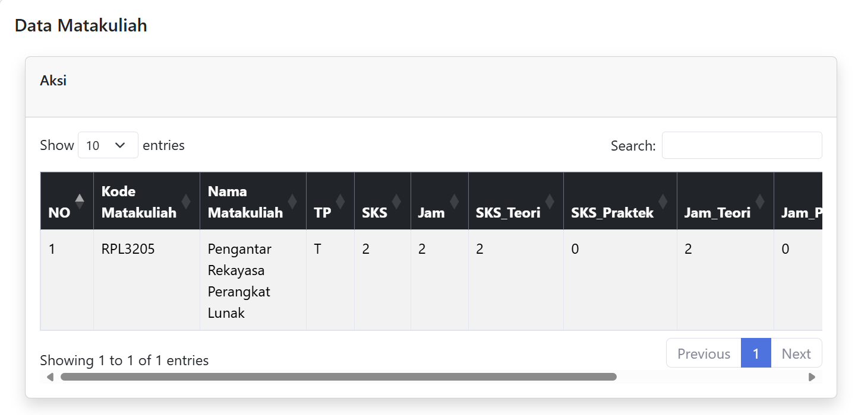 | Pass
 |  | 2. Pilih menu matakuliah untuk melihat detail data matakuliah

16. User Story: US30802. Sebagai Admin, saya ingin dapat mengambil data matakuliah dari sistem lain dan menyimpan di database sistem, sehingga saya mendapatkan data terkini
Test Cade ID | Test Scenario | Test Steps | Test Data | Expected Result | Actual Result | Pass/Fail
US30802. -TC01 | Melihat daftar data matakuliah yang diambil dari sistem lain | 1. Masuk ke halaman backend | Sistem mengambil data matakuliah dari sistem lain | Sistem menampilkan data matakuliah terurut berdasarkan id |  | Pass
 |  | 2. Pilih menu matakuliah untuk melihat detail data matakuliah yang diambil dari sistem lain

17. User Story: US30803. Sebagai Admin, saya ingin dapat mengekspor data KBK ke file Excel, sehingga saya dapat membagikan data KBK dengan mudah.
Test Cade ID | Test Scenario | Test Steps | Test Data | Expected Result | Actual Result | Pass/Fail
US30803-TC01 | Mengexport data kbk menjadi file excel | 1. Masuk ke halaman backend | Export menjadi file excel | Sistem akan mengexport data kbk menjadi file excel | 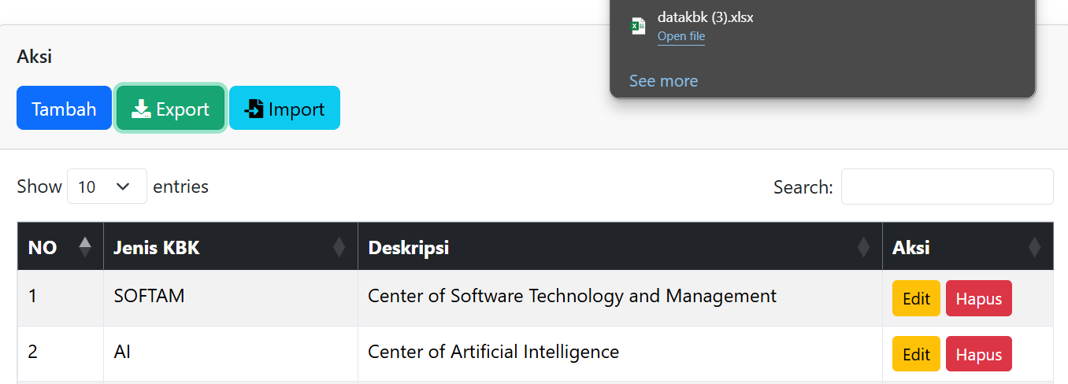 | Pass
 |  | 2. Pilih menu data kbk untuk melihat detail data kbk
 |  | 3. Pilih tombol export untuk mengexport data kbk

18. User Story: US30901. Sebagai Admin, saya ingin dapat melihat daftar data mata kuliah ampu, sehingga saya dapat melihat informasi mata kuliah dan dosen pengampu dengan mudah.
Test Cade ID | Test Scenario | Test Steps | Test Data | Expected Result | Actual Result | Pass/Fail
US30901-TC01 | Melihat daftar data matakuliah ampu | 1. Masuk ke halaman backend | Sistem mengambil data matakuliah ampu dari database | Sistem menampilkan data matakuliah ampu terurut berdasarkan id | 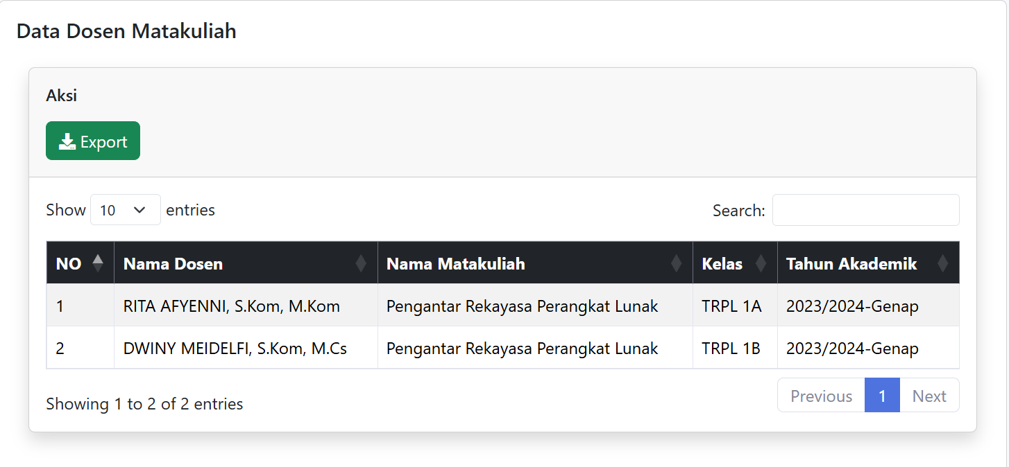 | Pass
 |  | 2. Pilih menu matakuliah ampu untuk melihat detail data matakuliah

19. User Story: US30902. Sebagai Admin, saya ingin dapat mengambil data mata kuliah ampu dari sistem lain dan menyimpan di database sistem, sehingga saya mendapatkan data terkini
Test Cade ID | Test Scenario | Test Steps | Test Data | Expected Result | Actual Result | Pass/Fail
US30902. -TC01 | Melihat daftar data matakuliah ampu yang diambil dari sistem lain | 1. Masuk ke halaman backend | Sistem mengambil data matakuliah ampu dari sistem lain | Sistem menampilkan data matakuliah ampu terurut berdasarkan id |  | Pass
 |  | 2. Pilih menu matakuliah ampu untuk melihat detail data matakuliah ampu yang diambil dari sistem lain

20. User Story: US30903. Sebagai Admin, saya ingin dapat mengekspor data mata kuliah ampu ke file Excel, sehingga saya dapat membagikan data mata kuliah ampu dengan mudah.
Test Cade ID | Test Scenario | Test Steps | Test Data | Expected Result | Actual Result | Pass/Fail
US30903-TC01 | Mengexport data matakuliah ampu menjadi file excel | 1. Masuk ke halaman backend | Export menjadi file excel | Sistem akan mengexport data matakuliah ampu menjadi file excel | 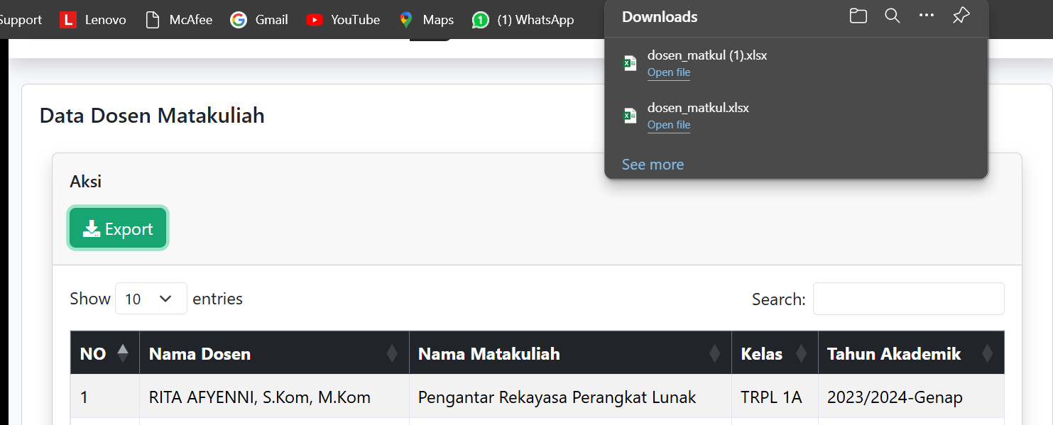 | Pass
 |  | 2. Pilih menu data matakuliah ampu untuk melihat detail data matakuliah ampu
 |  | 3. Pilih tombol export untuk mengexport data matakuliah ampu

21. User Story: US31001. Sebagai Admin, saya ingin dapat menambahkan data KBK baru, sehingga saya dapat memperbarui data KBK.
Test Cade ID | Test Scenario | Test Steps | Test Data | Expected Result | Actual Result | Pass/Fail
US31001-TC01 | Menambahkan data kbk baru dengan data yang valid | 1. Masuk ke halaman backend | Data kbk : animasi | Sistem akan menambahkan data kbk ke database dan menampilkannya ke menu kbk | 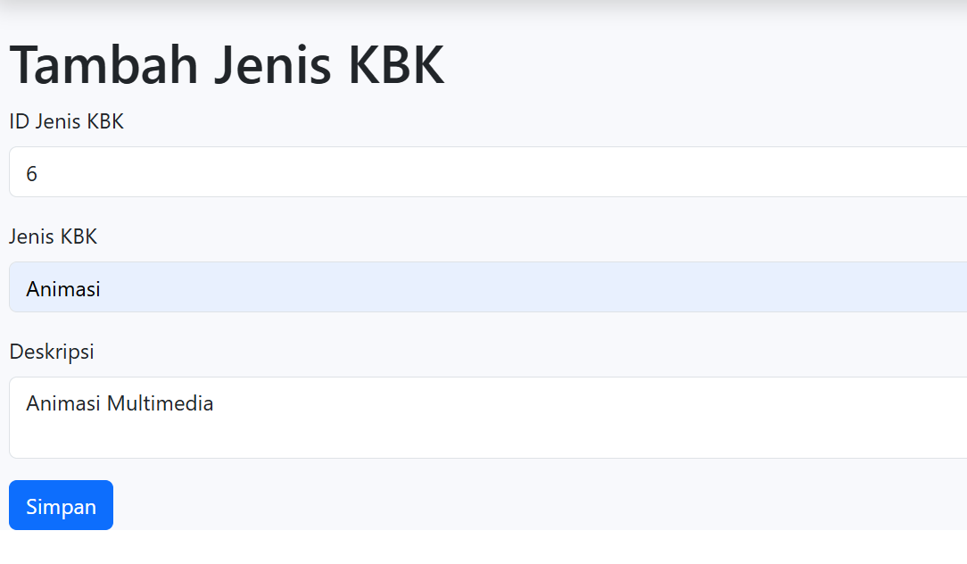 | pass
 |  | 2. Pilih menu data kbk untuk melihat data kbk | Keterangan : Animasi multimedia
 |  | 3. Pilih tombol tambah / new
 |  | 4. Isi data kbk dengan benar
US31001-TC02 | Menambahkan data kbk baru dengan data yang tidak valid | 1. Masuk ke halaman backend | Data kbk : animasi | Sistem akan menampilkan pesan error, data tidak akan ditambahkan ke database dan tidak ada yang berubah pada menu kbk | 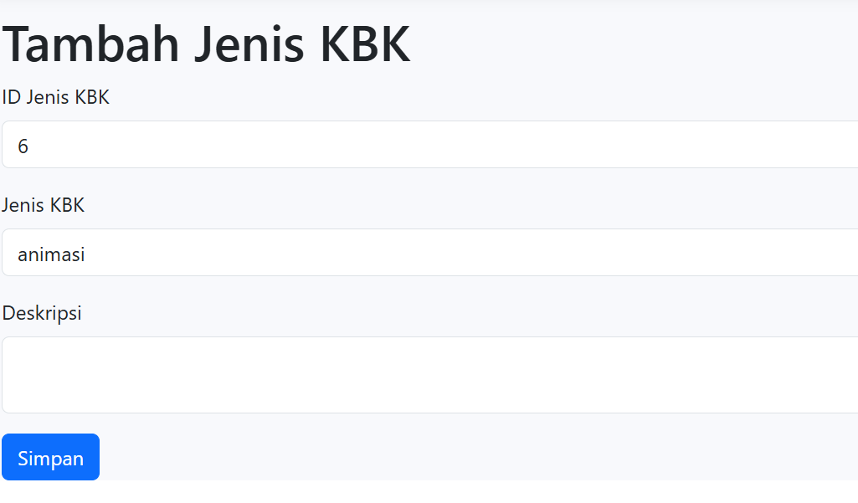 | pass
 |  | 2. Pilih menu data kbk untuk melihat data kbk | Keterangan :
 |  | 3. Pilih tombol tambah / new
 |  | 4. Isi data kbk dengan tidak benar

22. User Story: US31002. Sebagai Admin, saya ingin dapat melihat daftar data KBK, sehingga saya dapat mengetahui informasi KBK dengan mudah.
Test Cade ID | Test Scenario | Test Steps | Test Data | Expected Result | Actual Result | Pass/Fail
US31002-TC01 | Melihat daftar data kbk yang valid | 1. Masuk ke halaman backend | Sistem mengambil data dari database | Sistem menampilkan daftar data kbk terurut berdasarkan id | 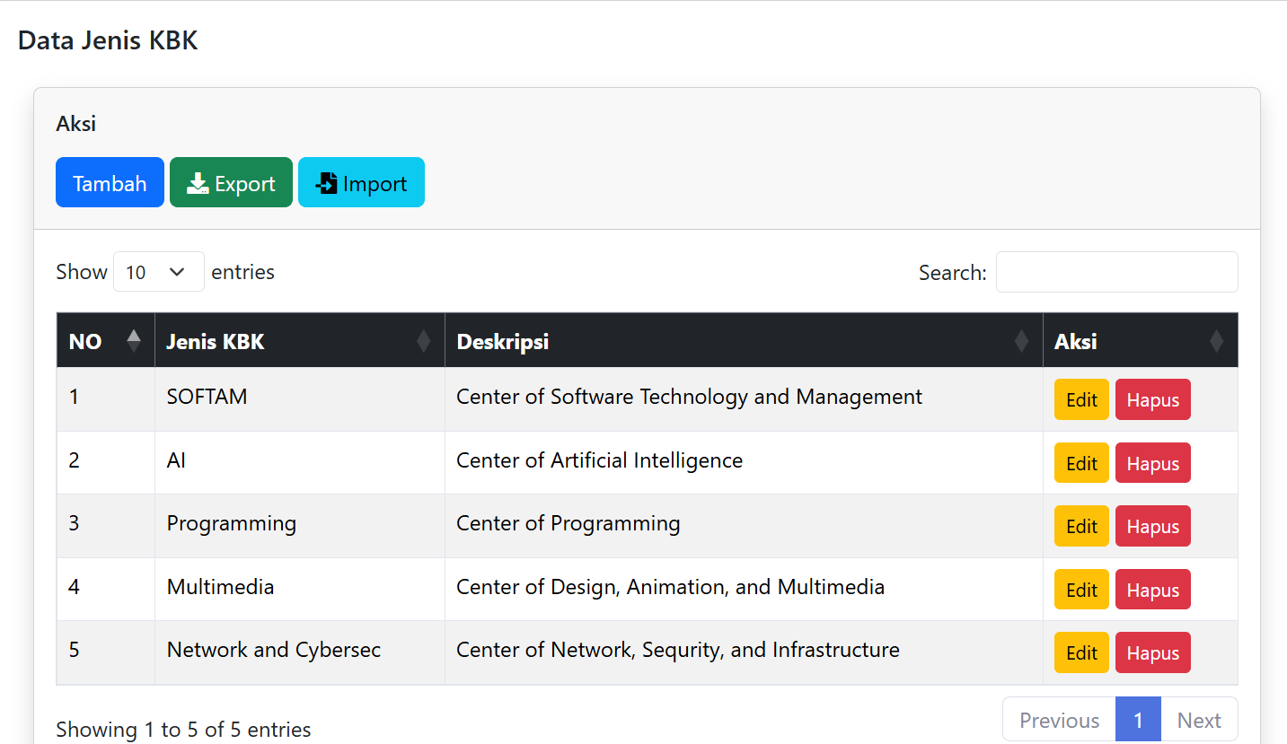 | pass
 |  | 2. Pilih menu data kbk untuk melihat data kbk

23. User Story: US31003. Sebagai Admin, saya ingin dapat mengubah data KBK yang sudah ada, sehingga saya dapat memperbarui informasi KBK yang tidak akurat.
Test Cade ID | Test Scenario | Test Steps | Test Data | Expected Result | Actual Result | Pass/Fail
US31003-TC01 | Mengubah data kbk yang valid | 1. Masuk ke halaman backend | data kbk : 3d animasi | Sistem melakukan update pada data kbk tersebut dan menampilkannya pada menu data kbk berdasarkan id | 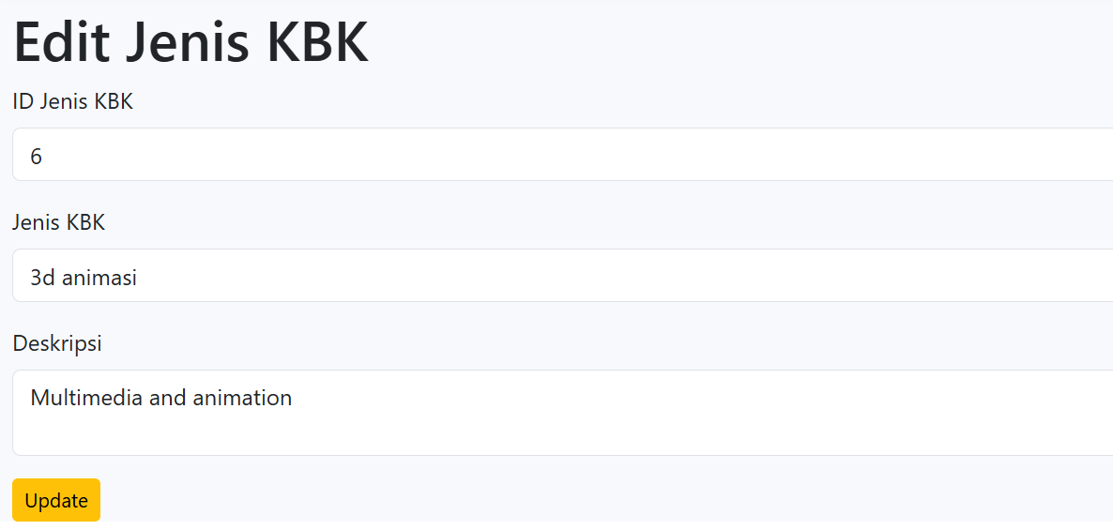 | pass
 |  | 2. Pilih menu data kbk untuk melihat data kbk | Keterangan: multimedia and animation
 |  | 3. Pilih tombol edit / update
 |  | 4. Masukkan data yang valid

US31003-TC02 | Mengubah data kbk yang tidak valid | 1. Masuk ke halaman backend | data kbk : 3d animasi | Sistem akan menampilkan pesan error dan tidak melakukan update pada database dan menu data kbk | 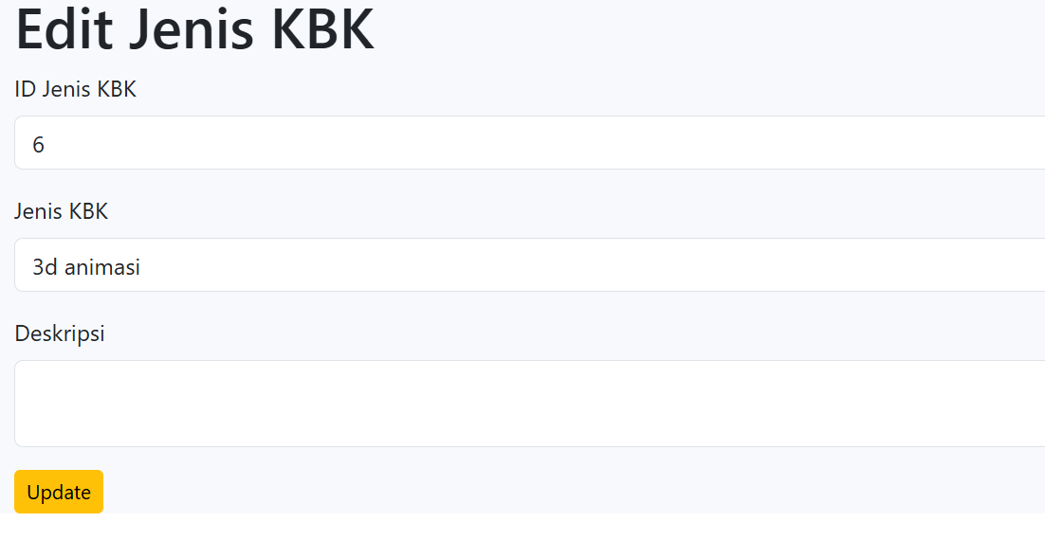 | pass
 |  | 2. Pilih menu data kbk untuk melihat data kbk | Keterangan:
 |  | 3. Pilih tombol edit / update
 |  | 4. Masukkan data yang tidak valid

24. User Story: US31004.Sebagai Admin, saya ingin dapat menghapus data KBK yang tidak diperlukan lagi, sehingga saya dapat menjaga data tetap rapi.
Test Cade ID | Test Scenario | Test Steps | Test Data | Expected Result | Actual Result | Pass/Fail
US31004-TC01 | Menghapus data KBK | 1. Masuk ke halaman backend | System akan menghapus data kbk | Sistem menampilkan konfirmasi sebelum menghapus data KBK. | 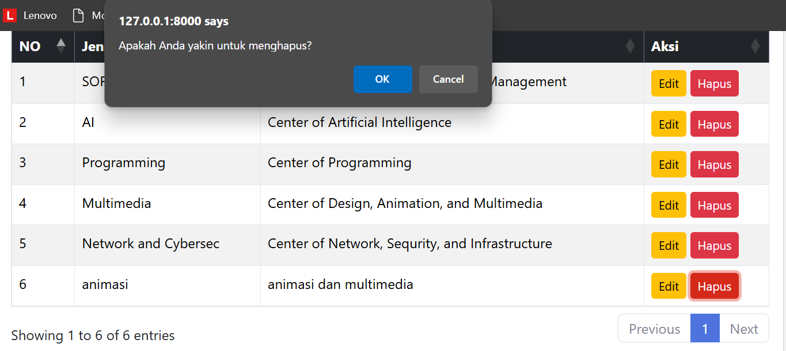 | pass
 |  | 2. Pilih menu KBK
 |  | 3. Klik menu hapus

25. User Story: US31105. Sebagai Admin, saya ingin dapat mengimpor data Dosen KBK dari file Excel, sehingga saya dapat menambahkan data Dosen KBK secara massal.
Test Cade ID | Test Scenario | Test Steps | Test Data | Expected Result | Actual Result | Pass/Fail
US31105-TC01 | Mengimpor data dosen KBK dari file excel | 1.Masuk ke halaman backend | Sistem akan mengimport file excel | Sistem akan mengimport data dosen kbk | 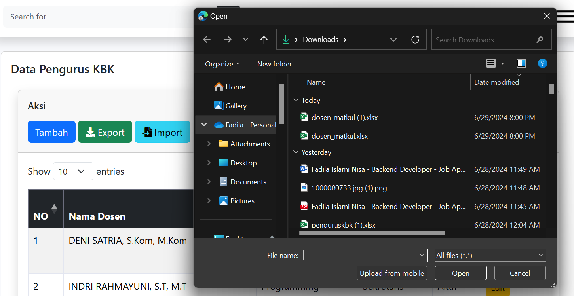 | pass
 |  | 2. Pilih menu data dosen KBK untuk melihat detail data dosen KBK
 |  | 3. Pilih tombol import untuk mengimport data dosen KBK
US31105-TC02 | Mengimpor data dosen KBK dari file selain excel | 1. Masuk ke halaman backend | Sistem akan mengimport ke file selain excel | Sistem tidak akan mengimport data dosen KBK dan menampilkan pesan error | 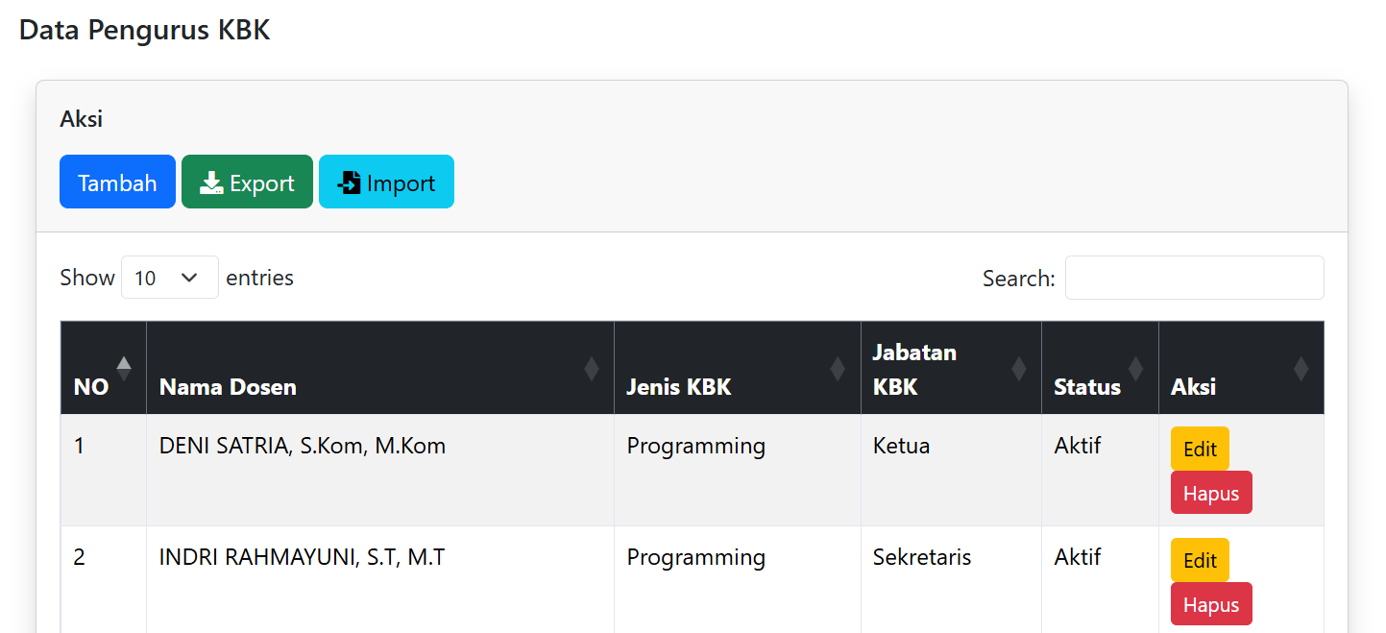 | Fail
 |  | 2. Pilih menu data dosen KBK untuk melihat detail data dosen KBK
 |  | 3. Pilih tombol import untuk mengimport data dosen KBK dan memilih selain excel

26. User Story: US31106. Sebagai Admin, saya ingin dapat mengekspor data mata kuliah ke file Excel, sehingga saya dapat membagikan data dosen KBK dengan mudah.
Test Cade ID | Test Scenario | Test Steps | Test Data | Expected Result | Actual Result | Pass/Fail
US31106-TC01 | Mengexport data dosen KBK ke file excel | 1. Masuk ke halaman backend | Sistem akan mengekspor ke file excel | Sistem akan mengexport data dosen KBK ke file excel | 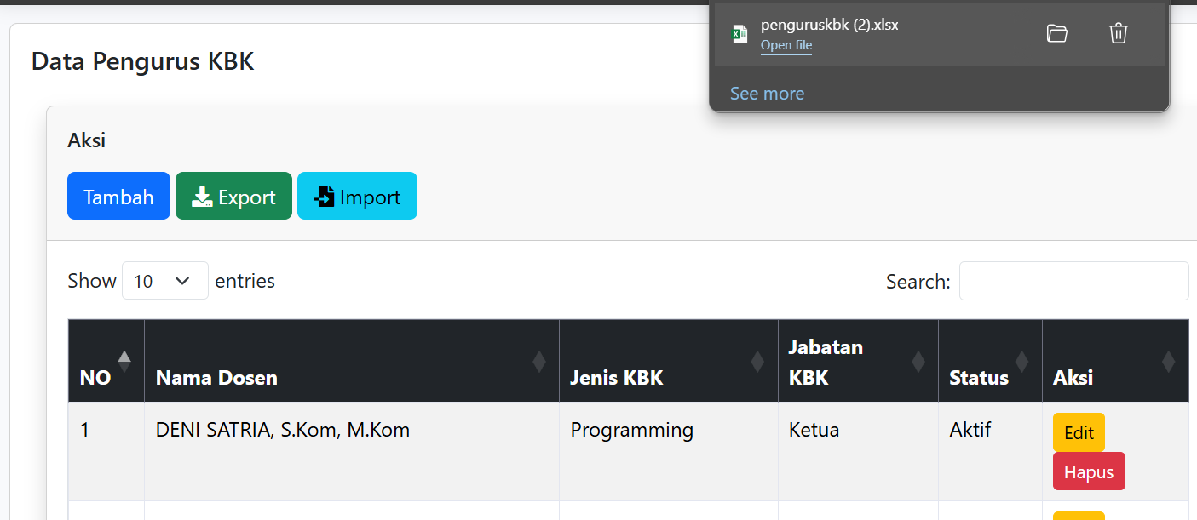 | pass
 |  | 2. Pilih menu data matakuliah untuk melihat detail data dosen kbk
 |  | 3. Pilih tombol import untuk mengeksport data dosen kbk

27. User Story 31107. Sebagai Admin, saya ingin dapat menambahkan data matakuliah KBK baru, sehingga saya dapat memperbarui data Dosen KBK.
Test Cade ID | Test Scenario | Test Steps | Test Data | Expected Result | Actual Result | Pass/Fail
US31107 -TC01 | Menambahkan data matakuliah KBK baru | 1. Masuk ke halaman backend | Nama Matakuliah : Pengantar Rekayasa Perangkat Lunak | Sistem menampilkan data matakuliah KBK baru | 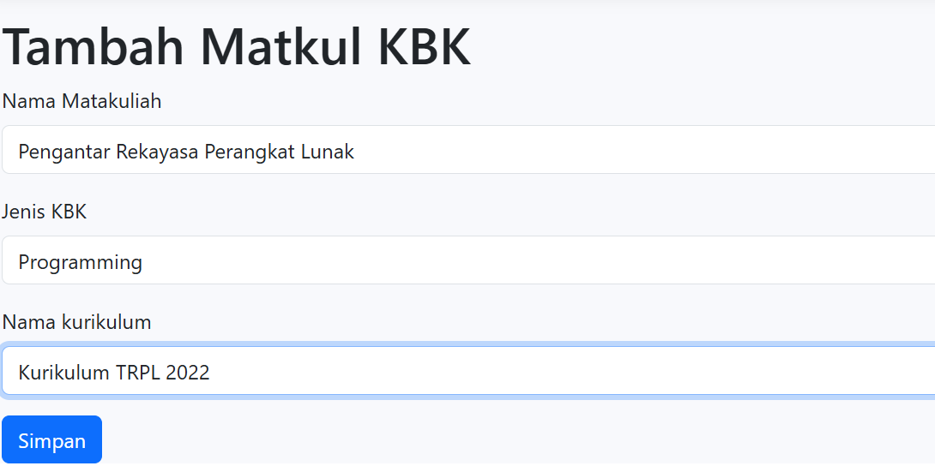 | pass
 |  | 2. Pilih menu data matakuliah untuk melihat detail data matakuliah | Jenis KBK: Programming
 |  | 3. Pilih tombol new/tambah untuk menambahkan data matakuliah baru | Kurikulum : 2022

US31107 -TC02 | Menambahkan data matakuliah KBK baru dengan data tidak valid | 1. Masuk ke halaman backend | Kode Mata Kuliah : - | Sistem tidak dapat menampilkan data matakuliah KBK baru dan data tidak valid | 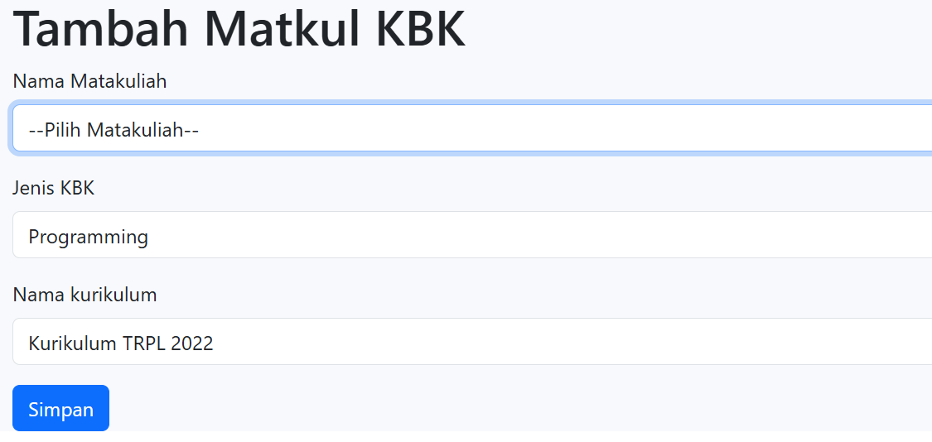 | pass
 |  | 2. Pilih menu data matakuliah untuk melihat detail data matakuliah | Jenis KBK: Programming
 |  | 3. Pilih tombol new/tambah untuk menambahkan data matakuliah baru | Kurikulum : 2022

28. User Story 31108. Sebagai Admin, saya ingin dapat melihat daftar data mata kuliah KBK, sehingga saya dapat melihat informasi mata kuliah dengan mudah.
Test Cade ID | Test Scenario | Test Steps | Test Data | Expected Result | Actual Result | Pass/Fail
US31108-TC01 | melihat daftar data matakuliah KBK | 1. Masuk ke halaman backend | Sistem mengambil data dari database | Sistem menampilkan data matakuliah KBK dan dapat melihat informasi matakuliah dengan mudah | 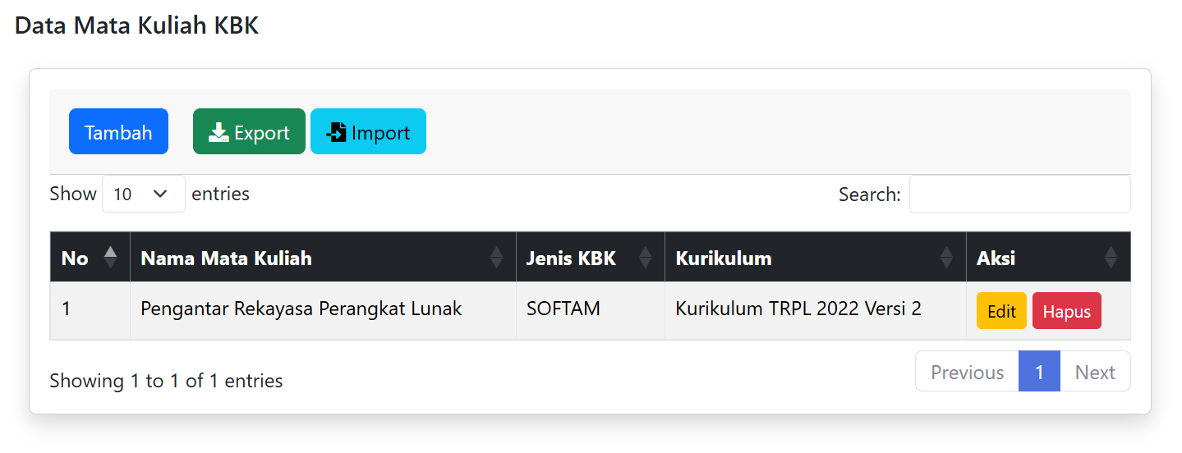 | pass
 |  | 2. Pilih menu tahun akademik untuk melihat detail data matakuliah KBK

29. User Story 31109.Sebagai Admin, saya ingin dapat mengubah data mata kuliah KBK yang sudah ada, sehingga saya dapat memperbarui informasi mata kuliah yang tidak akurat.
Test Cade ID | Test Scenario | Test Steps | Test Data | Expected Result | Actual Result | Pass/Fail
US31109-TC01 | Mengubah data matakuliah KBK yang sudah ada | 1. Masuk ke halaman backend | mata kuliah = PRPL | Sistem menampilkan data matakuliah KBK yang sudah di-update | 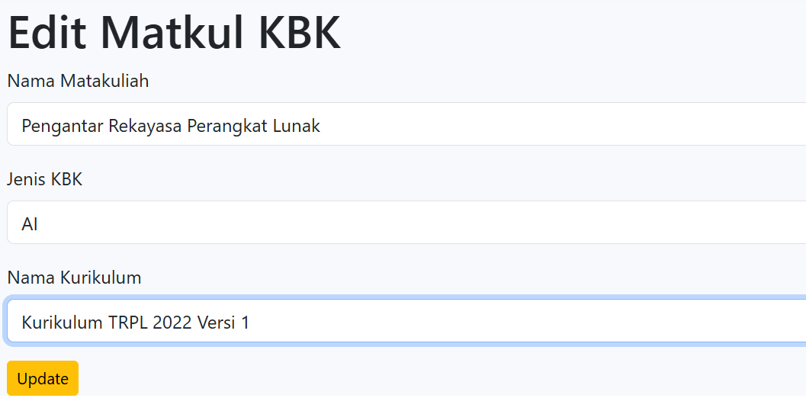 | pass
 |  | 2. Pilih menu matakuliah untuk melihat detail data matakuliah KBK | jenis kbk = programming
 |  | 3. Pilih tombol update untuk mengubah data matakuliah KBK | kurikulum: TRPL 2020 versi 1
 |  |  | diubah menjadi Mata kuliah = PRPL
 |  |  | jenis kbk = AI
 |  |  | kurikulum: TRPL 2020 versi 1
US31109-TC02 | Mengubah data matakuliah KBK yang sudah ada | 1. Masuk ke halaman backend | mata kuliah = PRPL | Sistem tidak dapat menampilkan data matakuliah KBK yang sudah di-update dan data tidak valid | 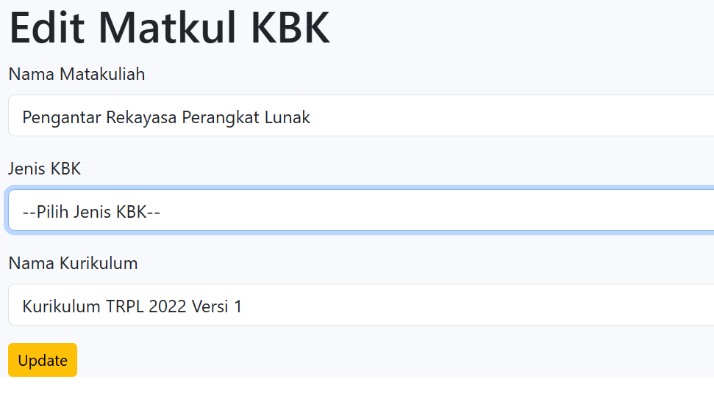 | pass
 |  | 2. Pilih menu matakuliah untuk melihat detail data matakuliah KBK | jenis kbk = programming
 |  | 3. Pilih tombol update untuk mengubah data matakuliah KBK | kurikulum: TRPL 2020 versi 1
 |  |  | diubah menjadi Mata kuliah = PRPL
 |  |  | jenis kbk : -
 |  |  | kurikulum: TRPL 2020 versi 1

30. User Story 31110. Sebagai Admin, saya ingin dapat menghapus data mata kuliah KBK yang tidak diperlukan lagi, sehingga saya dapat menjaga data mata kuliah KBK tetap rapi.
Test Cade ID | Test Scenario | Test Steps | Test Data | Expected Result | Actual Result | Pass/Fail
US31110-TC01 | Menghapus data matakuliah KBK yang sudah ada | 1. Masuk kehalaman backend. | mata kuliah = PRPL | Sistem menampilkan data matakuliah KBK yang sudah di-delete | 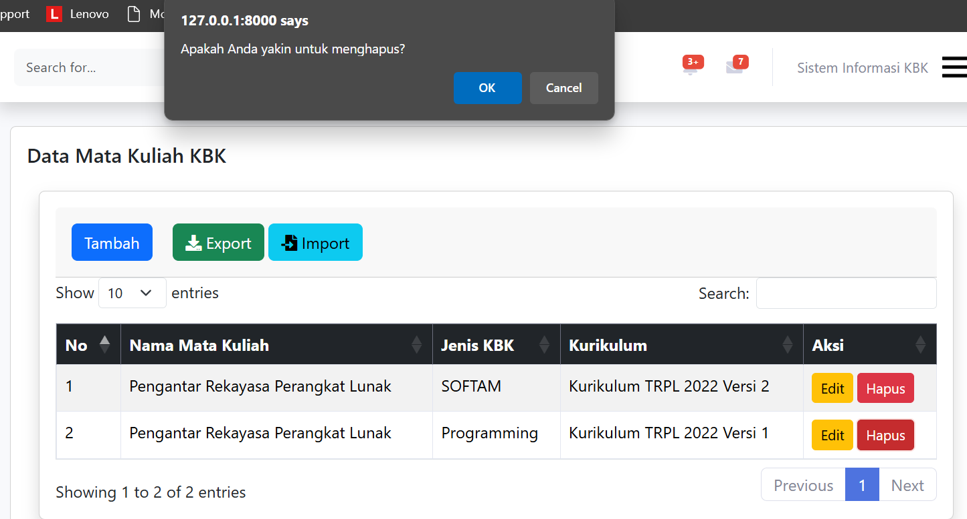 | pass
 |  | 2. Pilih menu matakuliah untuk melihat detail data matakuliah KBK. | kode matakuliah=RPL1356
 |  | 3. Pilih tombol delete untuk menghapus data matakuliah KBK. | jumlah SKS=21
 |  |  | diubah menjadi Matakuliah = -
 |  |  | kode matakuliah= -
 |  |  | jumlah SKS= -

31. User Story 31111. Sebagai Admin, saya ingin dapat mengimpor data mata kuliah KBK dari file Excel, sehingga saya dapat menambahkan data mata kuliah KBK secara massal.
Test Cade ID | Test Scenario | Test Steps | Test Data | Expected Result | Actual Result | Pass/Fail
US31111-TC01 | Mengimpor data matakuliah KBK dari file excel. | 1. Masuk kehalaman backend. | Sistem akan mengimport file excel | Sistem menampilkan data matakuliah KBK yang sudah di-import | 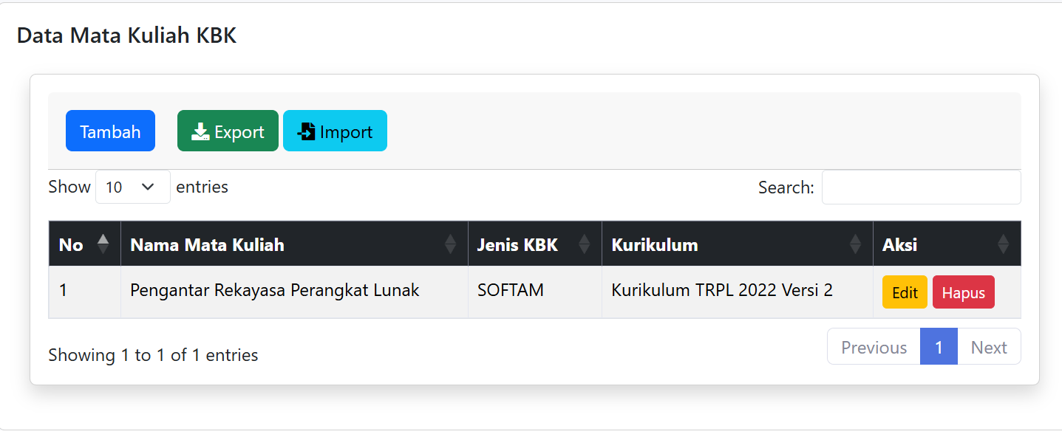 | Pass
 |  | 2. Pilih menu matakuliah untuk melihat detail data matakuliah KBK.
 |  | 3. Pilih tombol import, untuk mengimpor file excel KBK.

US31111-TC02 | Mengimpor data matakuliah KBK dari file excel. | 1. Masuk kehalaman backend. | Sistem akan mengimport selain file excel | Sistem tidak dapat mengimpor data KBK dari excel. |  | Fail
 |  | 2. Pilih menu matakuliah untuk melihat detail data matakuliah KBK.
 |  | 3. Pilih tombol import, untuk mengimpor file excel KBK.

32. User Story 31112. Sebagai Admin, saya ingin dapat mengekspor data mata kuliah ke file Excel, sehingga saya dapat membagikan data mata kuliah KBK dengan mudah.
Test Cade ID | Test Scenario | Test Steps | Test Data | Expected Result | Actual Result | pass/fail
US31112-TC01 | Mengekspor data matakuliah KBK dari file excel. | 1. Masuk kehalaman backend | Sistem akan mengekspor ke file excel | Sistem menampilkan data matakuliah KBK yang sudah di-ekspor | 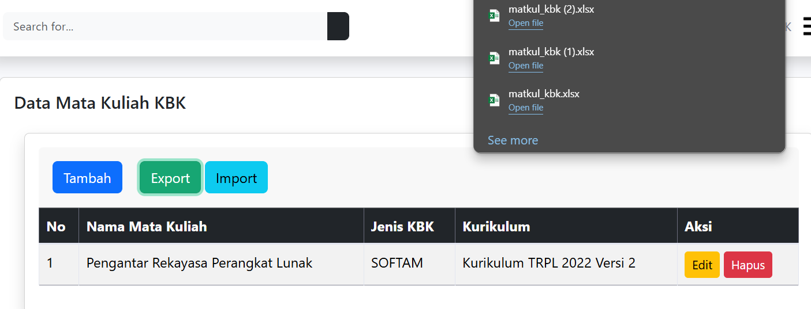 | pass
 |  | 2. Pilih menu matakuliah untuk melihat detail data matakuliah KBK.
 |  | 3. Pilih menu ekspor untuk mengimpor data matakuliah KBK.

Dosen Pengampu dan Pengurus KBK
1. User Story: US40001. Sebagai dosen pengampu, saya ingin dapat melihat daftar data matakuliah yang saya ampu pada semester - tahun akademik yang berjalan, sehingga dapat melengkapi dokumen matakuliah yang saya ampu.
Test Cade ID | Test Scenario | Test Steps | Test Data | Expected Result | Actual Result | Pass/Fail
US40001. -TC01 | Melihat daftar data mata kuliah | 1.Masuk ke halaman backend | Sistem mengambil data dari database | Sistem menampilkan data mata kuliah pada semester-tahun akademik yang berjalan | 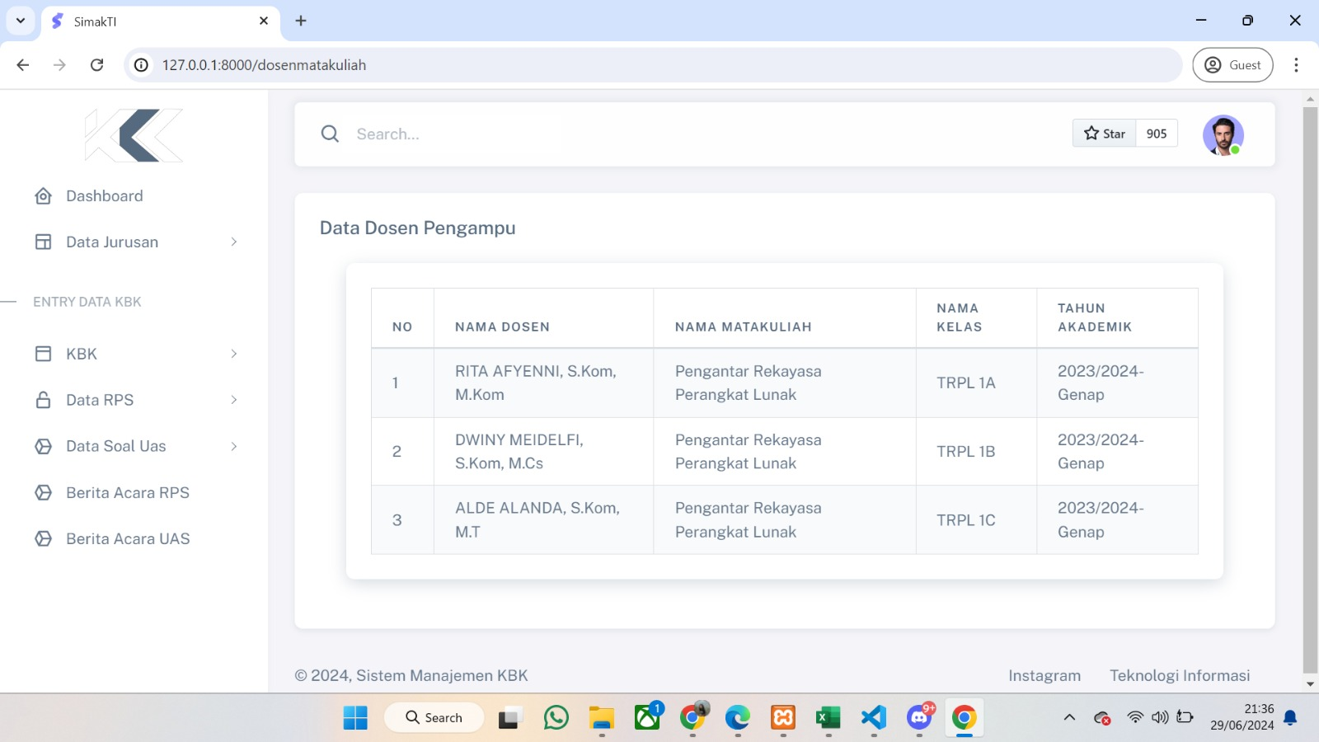 | Pass
 |  | 2.Pilih menu mata kuliah untuk melihat detail data mata kuliah

2. User Story: US40002.Sebagai dosen pengampu, saya ingin dapat mengunggah RPS sehingga dapat diverifikasi oleh KBK
Test Cade ID | Test Scenario | Test Steps | Test Data | Expected Result | Actual Result | Pass/Fail
US40002. -TC01 | Mengunggah RPS yang dapat diverifikasi | 1. Masuk ke halaman backend 2. Pilih menu upload RPS 3. Klik menu tambah | Tahun Akademik = 2023/2024-Genap Nama Dosen= ALDE ALANDA, S.Kom, M.T Mata kuliah= Pengantar Rekayasa Perangkat Lunak File = Lihat file | Sistem menampilkan data RPS berhasil diupload | 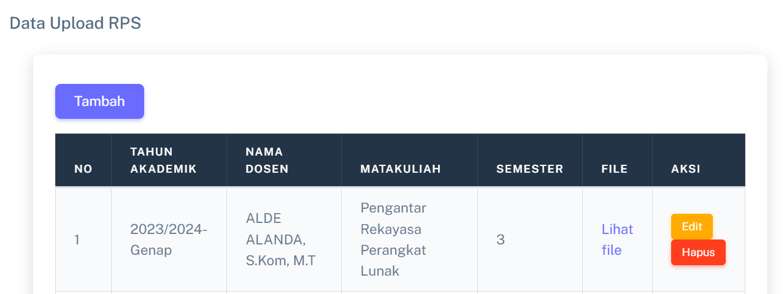 | Pass

US40002-TC02 | Mengunggah RPS yang tidak dapat diverifikasi | 1. Masuk ke halaman backend 2. Pilih menu upload RPS 3. Klik menu tambah | Tahun Akademik = 2023/2024-Genap Nama Dosen= ALDE ALANDA, S.Kom, M.T Mata kuliah= Pengantar Rekayasa Perangkat Lunak File = - | Sistem tidak menampilkan data RPS berhasil diupload | 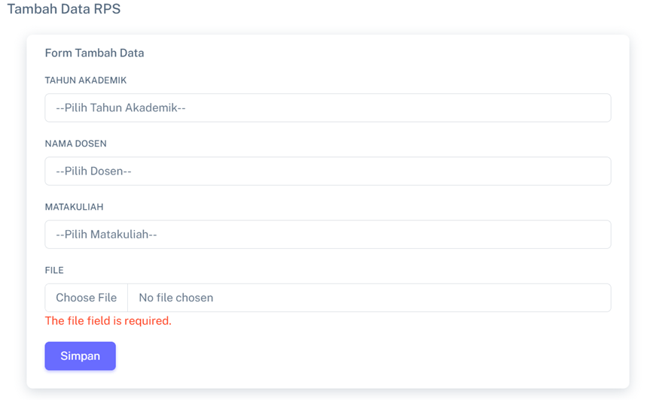 | Pass

3. User Story: US40003.Sebagai dosen pengampu, saya ingin dapat mengunggah Soal UAS sehingga dapat diverifikasi oleh KBK
Test Cade ID | Test Scenario | Test Steps | Test Data | Expected Result | Actual Result | Pass/Fail
US40003. -TC01 | Mengunggah Soal UAS yang dapat diverifikasi | 1. Masuk ke halaman backend 2. Pilih menu upload RPS 3. Klik menu tambah | Tahun Akademik = 2023/2024-Genap Nama Dosen= MERI AZMI, S.T, M.Cs Mata kuliah= Sistem Basis Data File = Lihat file | Sistem menampilkan data Soal UAS berhasil diupload |  | Pass

US40003-TC02 | Mengunggah Soal UAS yang tidak dapat diverifikasi | 1. Masuk ke halaman backend 2. Pilih menu upload RPS 3. Klik menu tambah | Tahun Akademik = 2023/2024-Genap Nama Dosen= - Mata kuliah= Pengantar Rekayasa Perangkat Lunak File = Lihat file | Sistem tidak menampilkan data Soal UAS berhasil diupload | 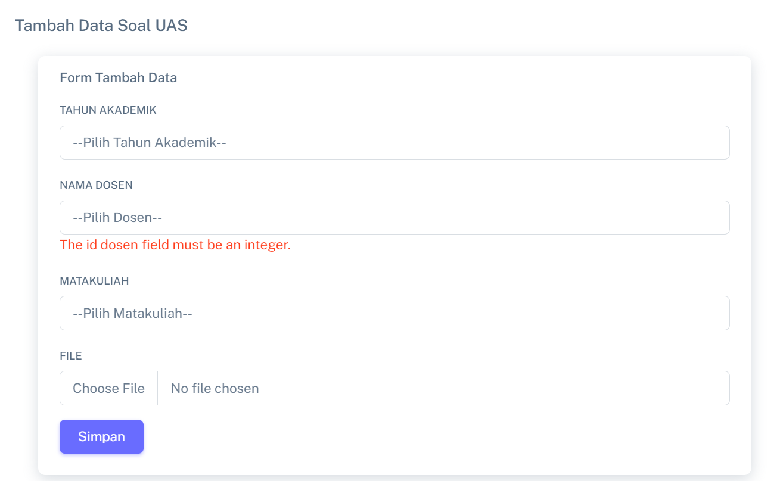 | Pass

4. User Story: US50101.Sebagai Pengurus KBK, saya ingin dapat melihat data verifikasi RPS, pada semester - tahun akademik yang sedang berjalan sehingga saya dapat mengelolanya
Test Cade ID | Test Scenario | Test Steps | Test Data | Expected Result | Actual Result | Pass/Fail
US50101. -TC01 | Melihat data verifikasi RPS | 1.Masuk ke halaman backend 2.Pilih menu verifikasi RPS untuk melihat detail data verifikasi RPS | Sistem mengambil data dari database | Sistem menampilkan data verifikasi RPS pada semester-tahun akademik yang sedang berjalan | 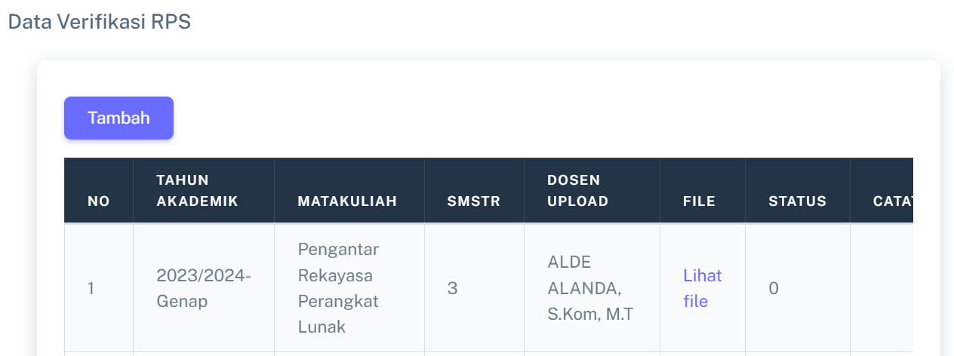 | Pass

5. User Story: US50102.Sebagai Pengurus KBK, saya ingin dapat menambahkan data verifikasi RPS, pada semester - tahun akademik yang sedang berjalan sehingga saya dapat mendokumentasikan hasil rapat KBK
Test Cade ID | Test Scenario | Test Steps | Test Data | Expected Result | Actual Result | Pass/Fail
US50102. -TC01 | Menambahkan data verifikasi RPS | 1.Masuk ke halaman backend 2.Pilih menu verifikasi RPS 3.Pilih tombol tambah / new 4.Isi data verifikasi RPS dengan benar | Repo RPS = 2 Status= Verifikasi Catatan= Oke Tanggal = 29-06-2024 | Sistem akan menambahkan data verifikasi RPS ke database dan menampilkannya ke menu verifikasi RPS | 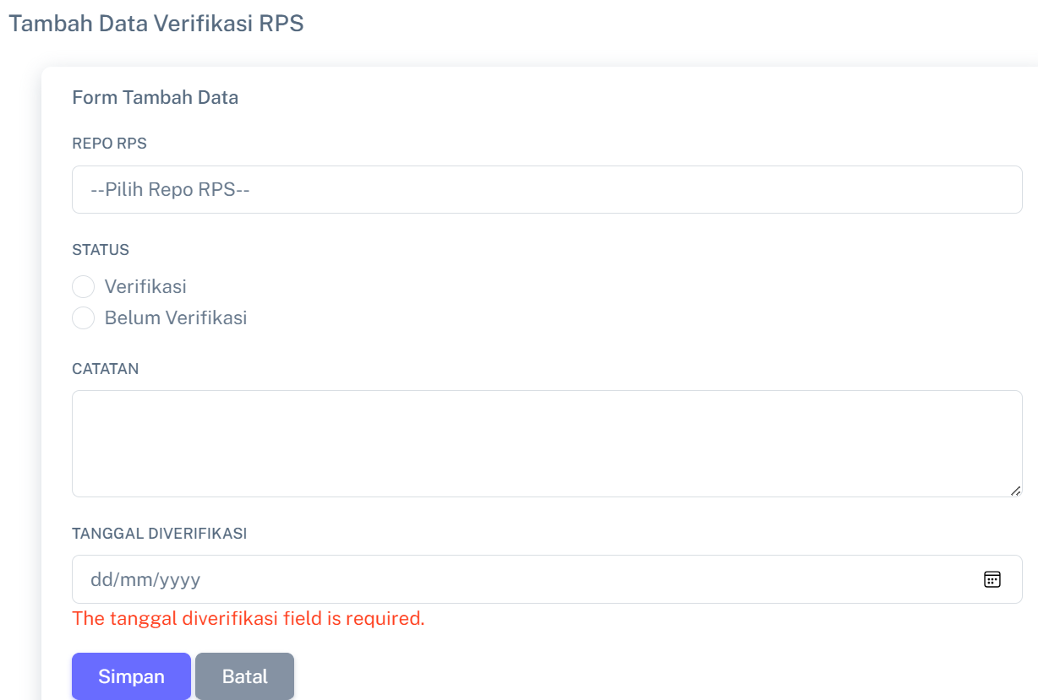 | Pass

US50102-TC02 | Menambahkan data verifikasi RPS yang tidak valid | 1.Masuk ke halaman backend 2.Pilih menu verifikasi RPS 3.Pilih tombol tambah / new 4.Isi data verifikasi RPS dengan benar | Repo RPS = 2 Status= Verifikasi Catatan= Oke Tanggal = - | Sistem akan menambahkan data verifikasi RPS ke database dan menampilkannya ke menu verifikasi RPS | 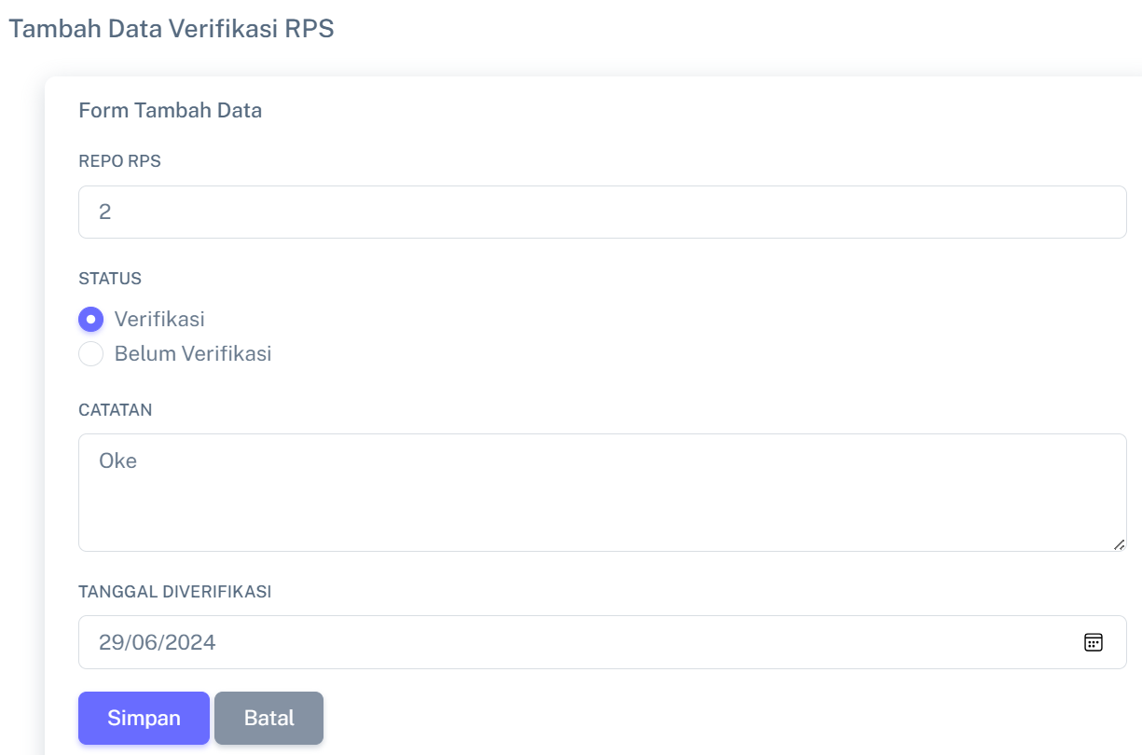 | Pass

6. User Story: US50103.Sebagai Pengurus KBK, saya ingin dapat mengubah data verifikasi RPS, pada semester - tahun akademik yang sedang berjalan sehingga saya dapat memperbaharui datanya
Test Cade ID | Test Scenario | Test Steps | Test Data | Expected Result | Actual Result | Pass/Fail
US50103. -TC01 | Mengubah data verifikasi RPS | 1. Masuk ke halaman backend 2. Pilih menu data kbk untuk melihat data kbk 3. Pilih tombol edit / update 4. Masukkan data yang valid | Repo RPS = 2 Status= Verifikasi Catatan= Oke Tanggal = 29-06-2024 diubah menjadi Repo RPS = 1 Status= Verifikasi Catatan= Oke Tanggal = 29-06-2024 | Sistem melakukan update pada verifikasi RPS dan menampilkannya pada menu verifikasi RPS | 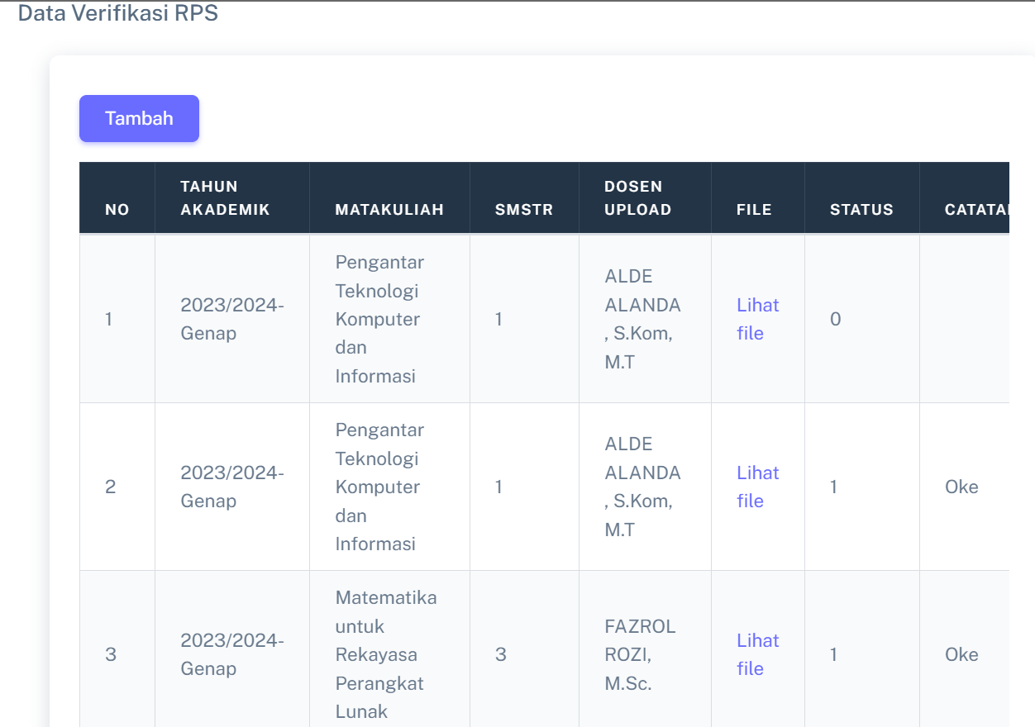 | Pass

US50103-TC02 | Mengubah data verifikasi RPS yang tidak valid | 1. Masuk ke halaman backend 2. Pilih menu data kbk untuk melihat data kbk 3. Pilih tombol edit / update 4. Masukkan data yang tidak valid | Repo RPS = 2 Status= Verifikasi Catatan= Oke Tanggal = 29-06-2024 diubah menjadi Repo RPS = 1 Status= Verifikasi Catatan= Oke Tanggal = - | Sistem akan menampilkan pesan error dan tidak melakukan update pada database dan menu verifikasi RPS | 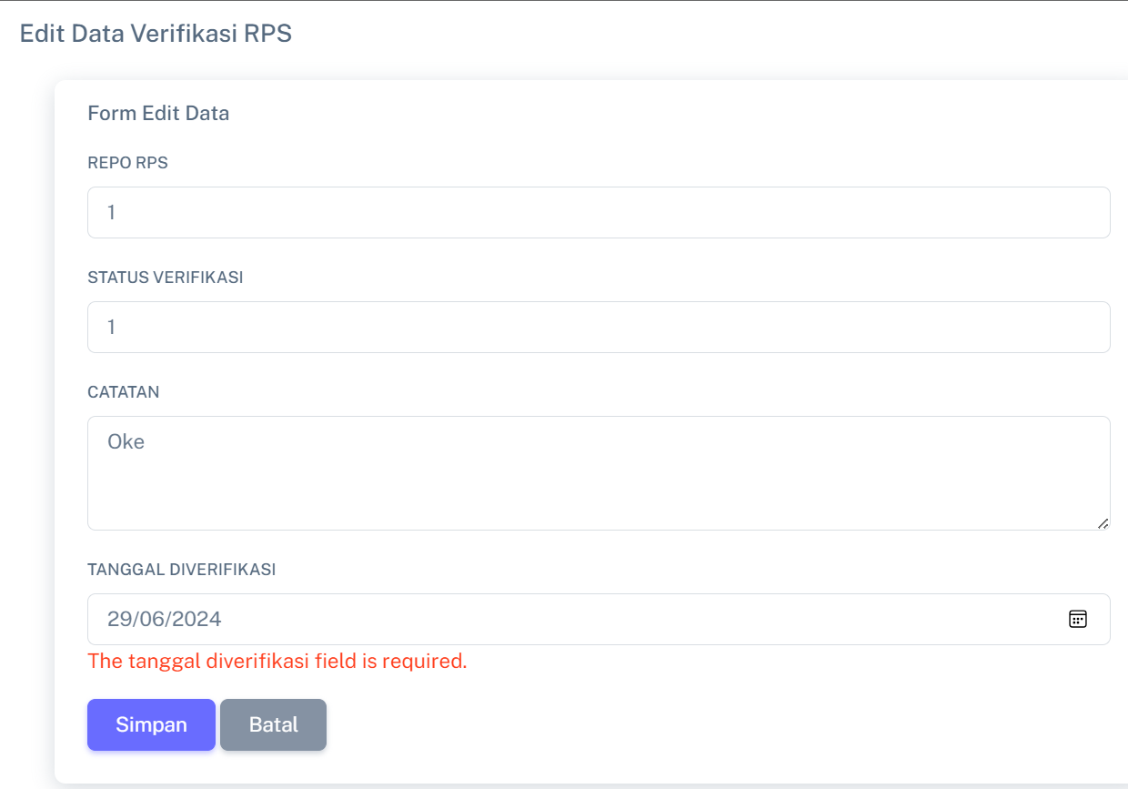 | Pass

7. User Story: US50104.Sebagai Pengurus KBK, saya ingin dapat menghapus data verifikasi RPS, pada semester - tahun akademik yang sedang berjalan sehingga saya dapat merapikan datanya.
Test Cade ID | Test Scenario | Test Steps | Test Data | Expected Result | Actual Result | Pass/Fail
US50104. -TC01 | Menghapus data verifikasi RPS | 1. Masuk ke halaman backend 2. Pilih menu KBK 3. Klik menu hapus | Sistem menghapus data dari database | Sistem menampilkan konfirmasi sebelum menghapus verifikasi RPS. | 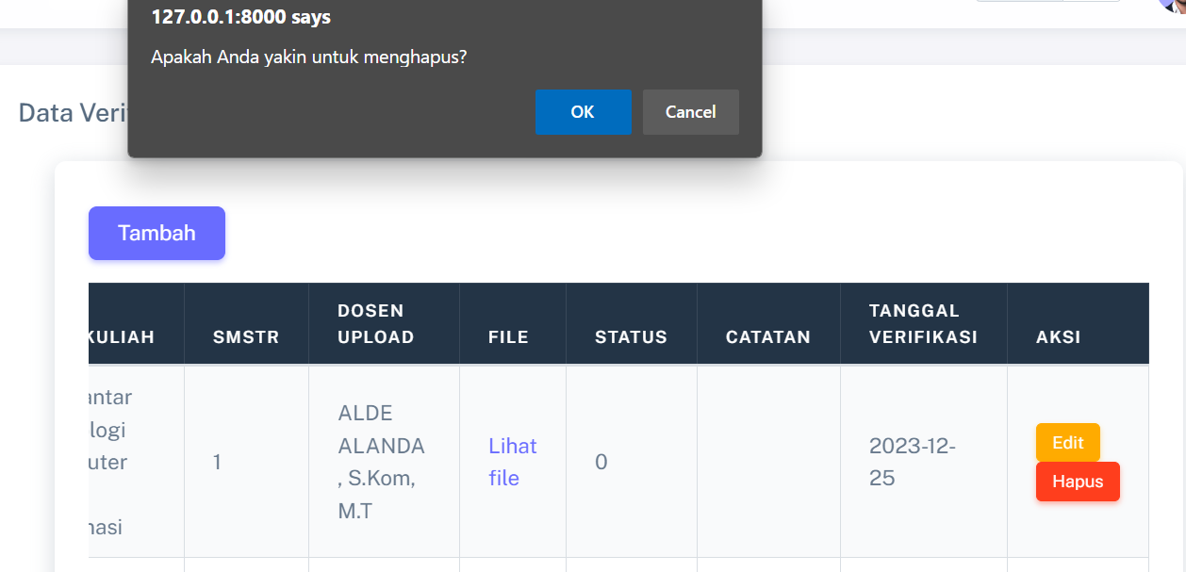 | Pass

8. User Story: US50105.Sebagai Pengurus KBK, saya dapat mencetak berita acara verifikasi RPS dan lampirannya sehingga saya dapat mengarsipkannya
Test Cade ID | Test Scenario | Test Steps | Test Data | Expected Result | Actual Result | Pass/Fail
US50105. -TC01 | Mencetak berita acara verifikasi RPS | 1.Masuk ke halaman backend 2.Pilih menu berita acara verifikasi RPS | Sistem mengambil data dari database | Sistem menampilkan berita acara verifikasi RPS | 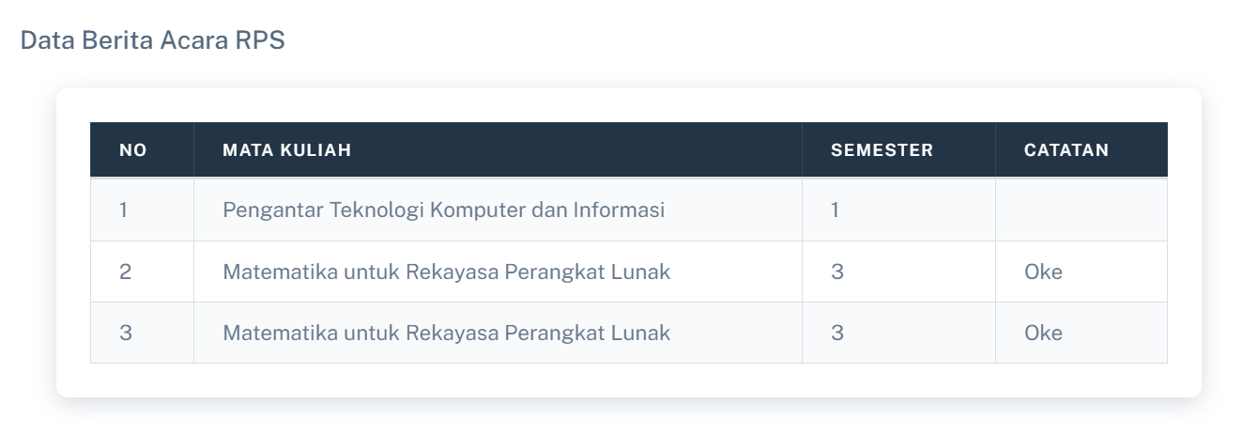 | pass

9. User Story: US50201.Sebagai Pengurus KBK, saya ingin dapat melihat data verifikasi Soal UAS pada semester - tahun akademik yang sedang berjalan sehingga saya dapat mengelolanya
Test Cade ID | Test Scenario | Test Steps | Test Data | Expected Result | Actual Result | Pass/Fail
US50201. -TC01 | Melihat data verifikasi Soal UAS | 1.Masuk ke halaman backend 2.Pilih menu verifikasi RPS untuk melihat detail data verifikasi Soal UAS | Sistem mengambil data dari database | Sistem menampilkan data verifikasi Soal UAS pada semester-tahun akademik yang sedang berjalan | 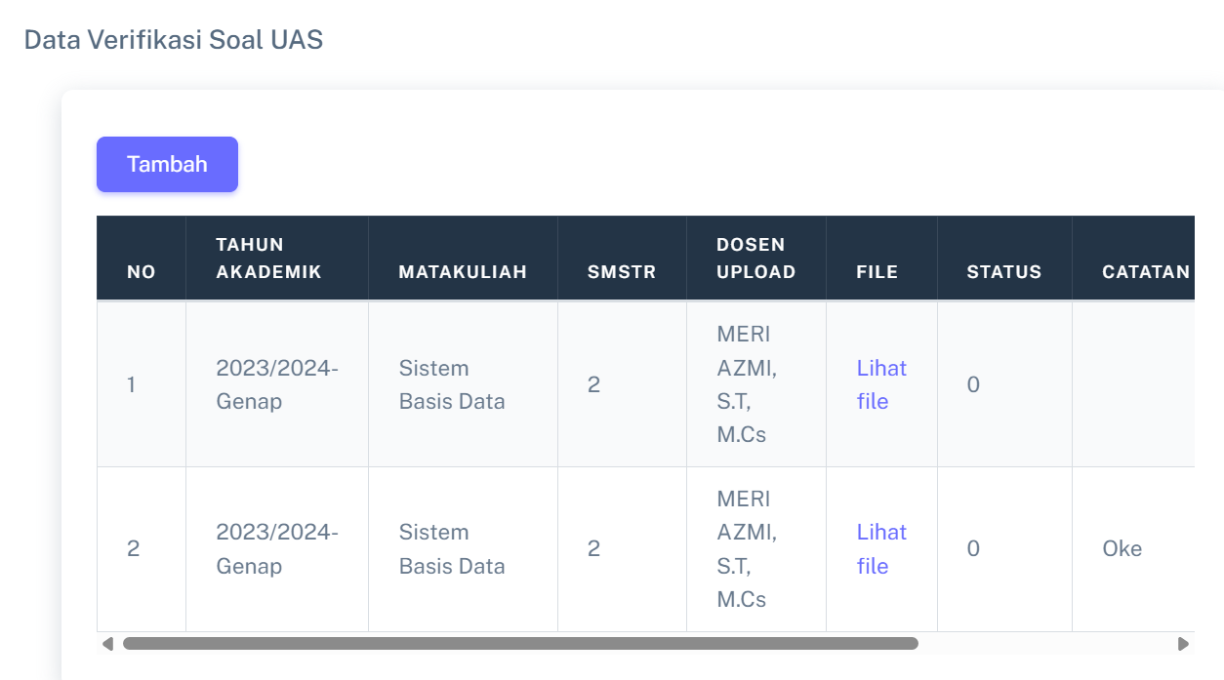 | Pass

10. User Story: US50202.Sebagai Pengurus KBK, saya ingin dapat menambahkan data verifikasi Soal UAS pada semester - tahun akademik yang sedang berjalan sehingga saya dapat mendokumentasikan hasil rapat KBK
Test Cade ID | Test Scenario | Test Steps | Test Data | Expected Result | Actual Result | Pass/Fail
US50202. -TC01 | Menambahkan data verifikasi Soal UAS | 1.Masuk ke halaman backend 2.Pilih menu verifikasi Soal UAS 3.Pilih tombol tambah / new 4.Isi data verifikasi Soal UAS dengan benar | Repo Soal UAS = 1 Status= Belum Verifikasi Catatan= Oke Tanggal = 29-06-2024 | Sistem akan menambahkan data verifikasi Soal UAS ke database dan menampilkannya ke menu verifikasi Soal UAS | 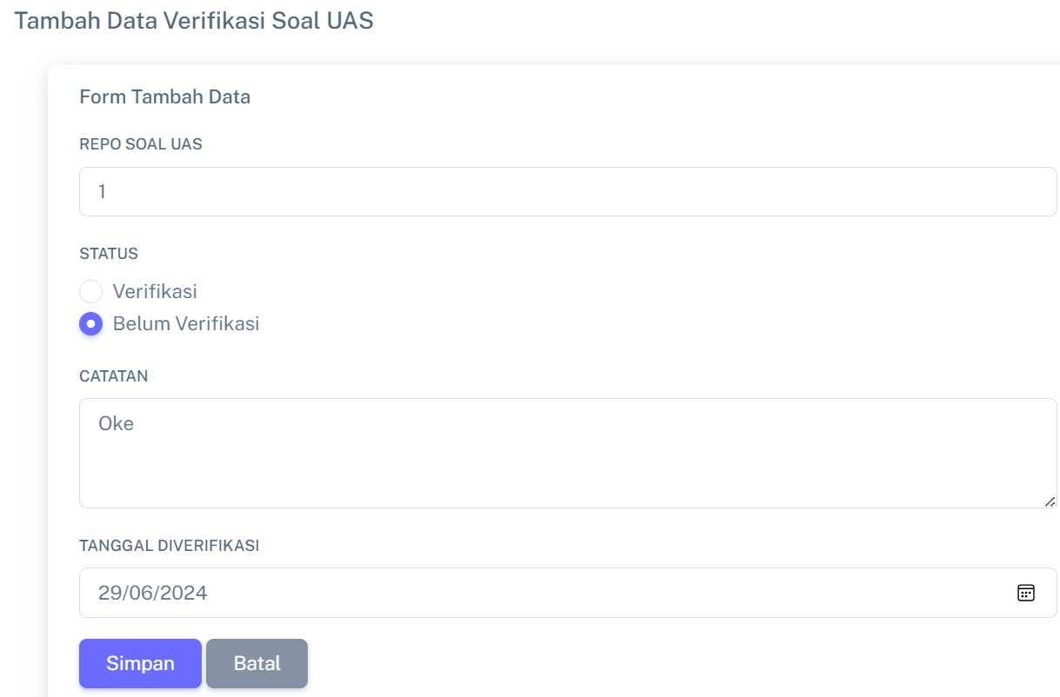 | Pass

US50202-TC02 | Menambahkan data verifikasi Soal UAS yang tidak valid | 1.Masuk ke halaman backend 2.Pilih menu verifikasi Soal UAS 3.Pilih tombol tambah / new 4.Isi data verifikasi Soal UAS dengan benar | Repo Soal UAS = 1 Status= Belum Verifikasi Catatan= Oke Tanggal = - | Sistem akan menambahkan data verifikasi Soal UAS ke database dan menampilkannya ke menu verifikasi Soal UAS | 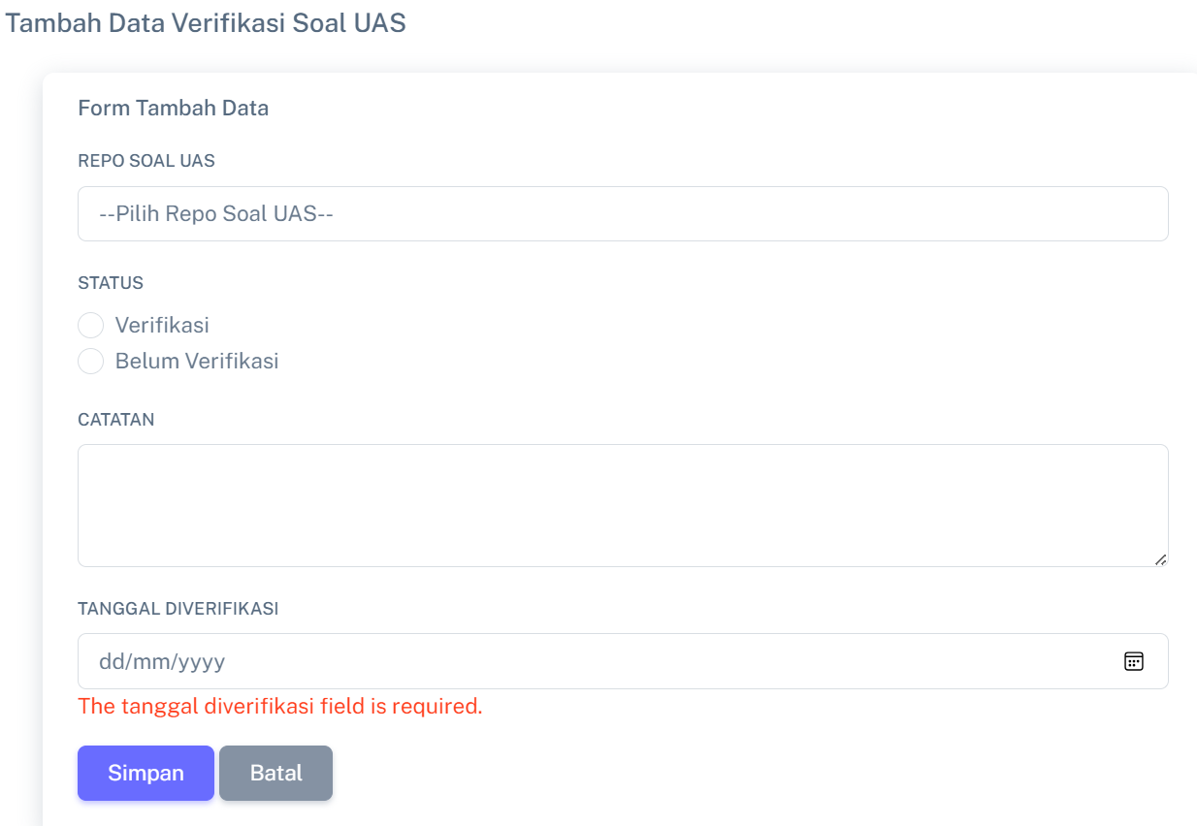 | Pass

11. User Story: US50203.Sebagai Pengurus KBK, saya ingin dapat mengubah data verifikasi RPS, pada semester - tahun akademik yang sedang berjalan sehingga saya dapat memperbaharui datanya
Test Cade ID | Test Scenario | Test Steps | Test Data | Expected Result | Actual Result | Pass/Fail
US50203. -TC01 | Mengubah data verifikasi Soal UAS | 1. Masuk ke halaman backend 2. Pilih menu verifikasi Soal UAS untuk melihat verifikasi Soal UAS 3. Pilih tombol edit / update 4. Masukkan data yang valid | Repo Soal UAS = 1 Status= Belum Verifikasi Catatan= Oke Tanggal = 29-06-2024 diubah menjadi Repo Soal UAS = 2 Status= Belum Verifikasi Catatan= Oke Tanggal = 29-06-2024 | Sistem melakukan update pada verifikasi Soal UAS dan menampilkannya pada menu verifikasi Soal UAS | 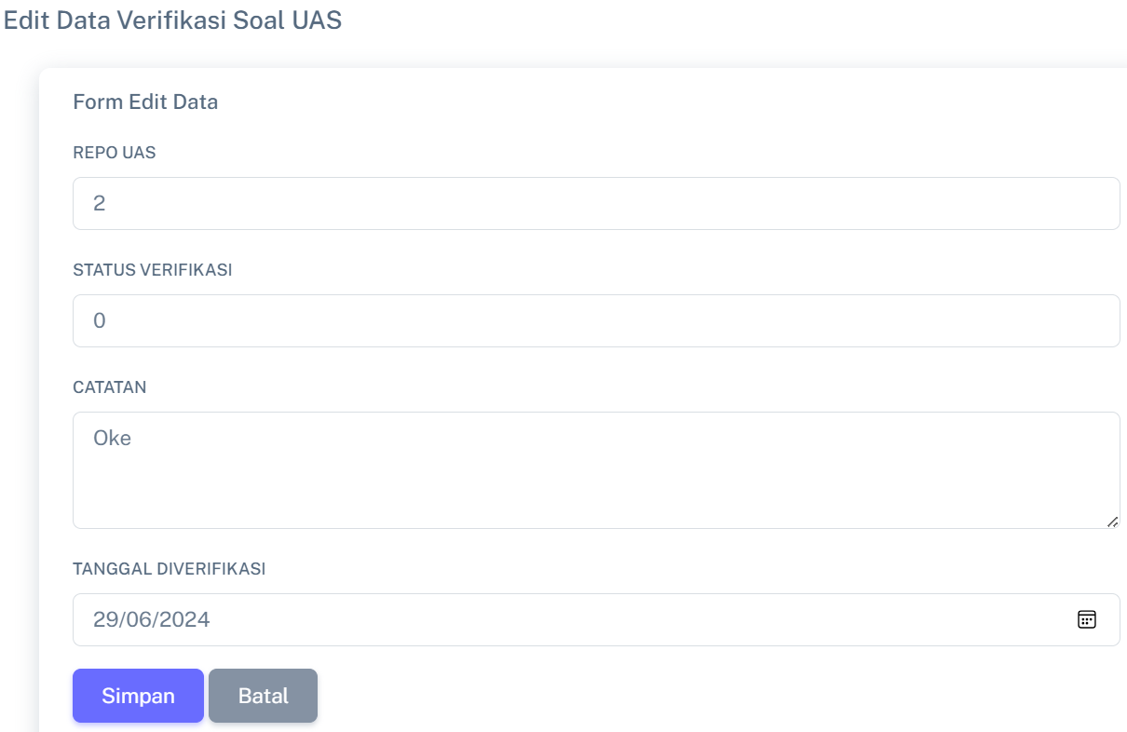 | Pass

US50203-TC02 | Mengubah data verifikasi Soal UAS yang tidak valid | 1. Masuk ke halaman backend 2. Pilih menu verifikasi Soal UAS untuk melihat verifikasi Soal UAS 3. Pilih tombol edit / update 4. Masukkan data yang tidak valid | Repo Soal UAS = 1 Status= Belum Verifikasi Catatan= Oke Tanggal = 29-06-2024 diubah menjadi Repo Soal UAS = 1 Status= Belum Verifikasi Catatan= Oke Tanggal = - | Sistem akan menampilkan pesan error dan tidak melakukan update pada database dan menu verifikasi Soal UAS | 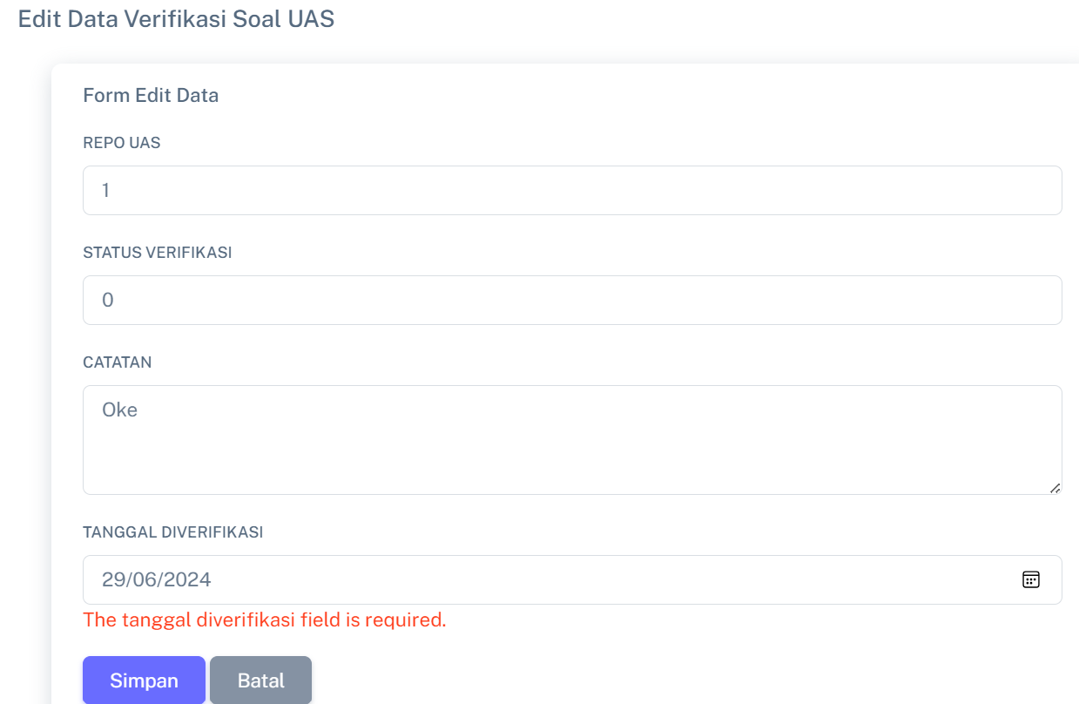 | Pass

12. User Story: US50204.Sebagai Pengurus KBK, saya ingin dapat menghapus data verifikasi Soal UAS pada semester - tahun akademik yang sedang berjalan sehingga saya dapat merapikan datanya.
Test Cade ID | Test Scenario | Test Steps | Test Data | Expected Result | Actual Result | Pass/Fail
US50204. -TC01 | Menghapus data verifikasi Soal UAS | 1.Masuk ke halaman backend 2.Pilih menu verifikasi Soal UAS 3.Klik menu hapus | Sistem menghapus data dari database | Sistem menampilkan konfirmasi sebelum menghapus verifikasi Soal UAS. | 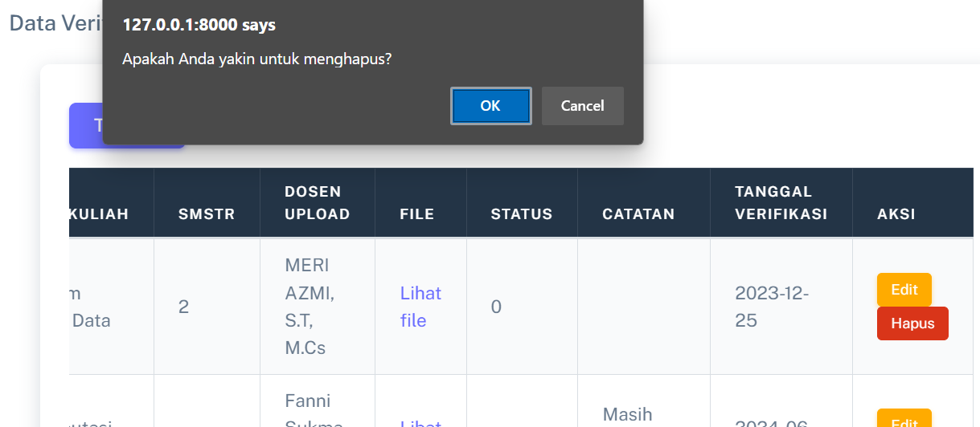 | Pass

13. User Story: US50205.Sebagai Pengurus KBK, saya dapat mencetak berita acara verifikasi Soal UAS dan lampirannya sehingga saya dapat mengarsipkannya
Test Cade ID | Test Scenario | Test Steps | Test Data | Expected Result | Actual Result | Pass/Fail
US50205. -TC01 | Mencetak berita acara verifikasi Soal UAS | 1.Masuk ke halaman backend 2.Pilih menu berita acara verifikasi Soal UAS | Sistem mengambil data dari database | Sistem menampilkan berita acara verifikasi Soal UAS |  | pass

14. User Story: US50206.Sebagai Pengurus KBK, saya dapat melihat tabel dan grafik pengunggahan dan verifikasi RPS sehingga saya dapat memonitor kemajuannya
Test Cade ID | Test Scenario | Test Steps | Test Data | Expected Result | Actual Result | Pass/Fail
US50206. -TC01 | Melihat tabel dan grafik pengunggahan dan verifikasi RPS | 1.Masuk ke halaman backend | Sistem mengambil data dari database | Sistem menampilkan grafik RPS | 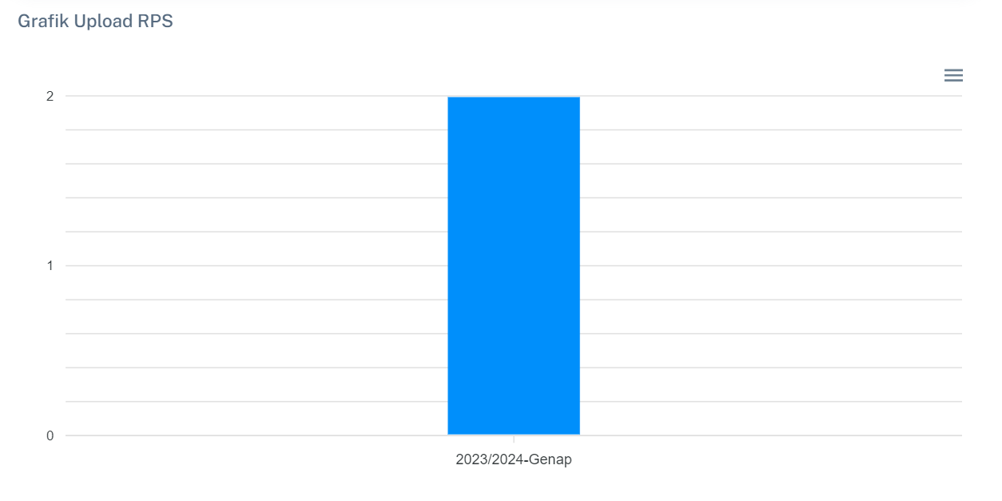 | Fail
 |  | 2.Pilih menu mata kuliah untuk melihat detail data mata kuliah

15. User Story: US50207.Sebagai Pengurus KBK, saya dapat melihat tabel dan grafik pengunggahan dan verifikasi Soal UAS sehingga saya dapat memonitor kemajuannya
Test Cade ID | Test Scenario | Test Steps | Test Data | Expected Result | Actual Result | Pass/Fail
US5020. -TC01 | Melihat tabel dan grafik pengunggahan dan verifikasi Soal UAS | 1.Masuk ke halaman backend | Sistem mengambil data dari database | Sistem menampilkan data mata kuliah terurut berdasarkan jenis kbk | 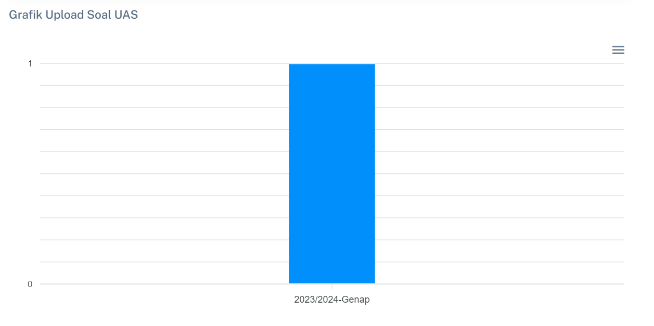 | Fail
 |  | 2.Pilih menu mata kuliah untuk melihat detail data mata kuliah

Kaprodi
1. User Story: US70001. Sebagai Kaprodi, saya ingin dapat melihat informasi RPS berdasarkan semester - tahun akademik yang berjalan sehingga saya mengetahui informasi pengunggahan dan verifikasinya
Test Cade ID | Test Scenario | Test Steps | Test Data | Test Steps | Actual Result | Pass/Fail
US70001-TC01 | Melihat informasi RPS | 1.Masuk ke halaman backend | Sistem mengambil data dari tabel database RPS | Sistem menampilkan data RPS yang sudah terverifikasi terurut | 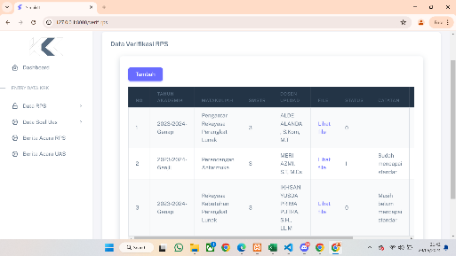 | Pass
 |  | 2. Pilih menu Data RPS untuk melihat data RPS

2. User Story: US70002. Sebagai Kaprodi, saya ingin dapat melihat informasi Soal UAS berdasarkan semester - tahun akademik yang berjalan sehingga saya mengetahui informasi pengunggahan dan verifikasinya
Test Cade ID | Test Scenario | Test Steps | Test Data | Test Steps | Actual Result | Pass/Fail
US70002-TC01 | Melihat informasi UAS | 1.Masuk ke halaman backend | Sistem mengambil data dari tabel database UAS | Sistem menampilkan data UAS yang sudah terverifikasi terurut | 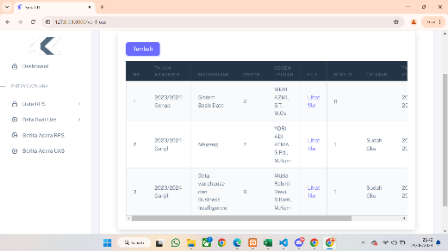 | Pass
 |  | 2. Pilih menu Data Soal UAS untuk melihat data UAS

3. User Story: US70003. Sebagai Kaprodi, saya dapat melihat berita acara verifikasi Soal UAS dan lampirannya (sesuai prodi)
Test Cade ID | Test Scenario | Test Steps | Test Data | Test Steps | Actual Result | Pass/Fail
US70003-TC01 | Melihat Berita Acara | 1.Masuk ke halaman backend | Sistem mengambil data dari tabel database Berita Acara | Sistem menampilkan data Berita Acara | 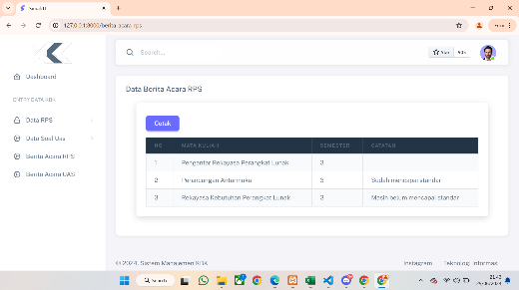 | Pass
 |  | 2. Pilih menu Berita Acara untuk melihat berita acara

4. User Story: US70004. Sebagai Kaprodi, saya dapat melihat tabel dan grafik pengunggahan dan verifikasi RPS (sesuai prodi)
Test Cade ID | Test Scenario | Test Steps | Test Data | Test Steps | Actual Result | Pass/Fail
US70004-TC01 | Melihat Grafik RPS | 1.Masuk ke halaman backend | Sistem mengambil data dari tabel database | Sistem menampilkan data Grafik RPS |  | Pass
 |  | 2. Pilih menu Grafik RPS untuk melihat Grafik

5. User Story: US70005. Sebagai Kaprodi, saya dapat melihat tabel dan grafik pengunggahan dan verifikasi Soal UAS (sesuai prodi)
Test Cade ID | Test Scenario | Test Steps | Test Data | Test Steps | Actual Result | Pass/Fail
US70005-TC01 | Melihat Grafik Soal UAS | 1.Masuk ke halaman backend | Sistem mengambil data dari tabel database | Sistem menampilkan data Grafik UAS |  | Pass
 |  | 2. Pilih menu Grafik UAS untuk melihat Grafik

6. User Story: US70006. Sebagai Kaprodi, saya dapat melihat dashboard tentang persentasi RPS diunggah, persentasi RPS diverifikasi, persentasi Soal UAS diunggah, persentasi Soal UAS diverifikasi, jumlah proposal TA mahasiswa yang telah direview pada program studi saya pada semester - tahun akademik yang sedang berjalan untuk mengambil keputusan yang diperlukan.
Test Cade ID | Test Scenario | Test Steps | Test Data | Test Steps | Actual Result | Pass/Fail
US70006-TC01 | Melihat Dashboard | 1.Masuk ke halaman backend | Sistem mengambil data dari tabel database | Sistem menampilkan dashboard |  | Pass
 |  | 2. Langsung muncul dashboard

Kajur

1. User Story: US80001. Sebagai Kajur/Sekjur, saya ingin dapat melihat informasi RPS di tingkat jurusan berdasarkan semester - tahun akademik yang berjalan sehingga saya mengetahui informasi pengunggahan dan verifikasinya
Test Cade ID | Test Scenario | Test Steps | Test Data | Test Steps | Actual Result | Pass/Fail
US80001-TC01 | Melihat informasi RPS | 1.Masuk ke halaman backend | Sistem mengambil data dari tabel database RPS | Sistem menampilkan data RPS yang sudah terverifikasi terurut |  | Pass
 |  | 2. Pilih menu Data RPS untuk melihat data RPS

2. User Story: US80002. Sebagai Kajur/Sekjur, saya ingin dapat melihat informasi Soal UAS di tingkat jurusan berdasarkan semester - tahun akademik yang berjalan sehingga saya mengetahui informasi pengunggahan dan verifikasinya
Test Cade ID | Test Scenario | Test Steps | Test Data | Test Steps | Actual Result | Pass/Fail
US80002-TC01 | Melihat informasi UAS | 1.Masuk ke halaman backend | Sistem mengambil data dari tabel database UAS | Sistem menampilkan data UAS yang sudah terverifikasi terurut |  | Pass
 |  | 2. Pilih menu Data Soal UAS untuk melihat data UAS

3. User Story: US80005. Sebagai Kajur/Sekjur, saya dapat melihat tabel dan grafik terkait pengunggahan dan verifikasi RPS sehingga saya mendapat kesimpulannya.
Test Cade ID | Test Scenario | Test Steps | Test Data | Test Steps | Actual Result | Pass/Fail
US80005-TC01 | Melihat Grafik RPS | 1.Masuk ke halaman backend | Sistem mengambil data dari tabel database | Sistem menampilkan data Grafik RPS |  | Pass
 |  | 2. Pilih menu Grafik RPS untuk melihat Grafik


4. User Story: US80006. Sebagai Kajur/Sekjur, saya dapat melihat tabel dan grafik terkait pengunggahan dan verifikasi Soal UAS sehingga saya mendapat kesimpulannya.
Test Cade ID | Test Scenario | Test Steps | Test Data | Test Steps | Actual Result | Pass/Fail
US80006-TC01 | Melihat Grafik Soal UAS | 1.Masuk ke halaman backend | Sistem mengambil data dari tabel database | Sistem menampilkan data Grafik UAS |  | Pass
 |  | 2. Pilih menu Grafik UAS untuk melihat Grafik

5. User Story: US0007. Sebagai Kajur/Sekjur, saya dapat melihat dashboard tentang persentasi RPS diunggah, persentasi RPS diverifikasi, persentasi Soal UAS diunggah, persentasi Soal UAS diverifikasi, jumlah proposal TA mahasiswa yang telah direview per program studi pada semester - tahun akademik yang sedang berjalan untuk mengambil keputusan yang diperlukan.
Test Cade ID | Test Scenario | Test Steps | Test Data | Test Steps | Actual Result | Pass/Fail
US80007-TC01 | Melihat Dashboard | 1.Masuk ke halaman backend | Sistem mengambil data dari tabel database | Sistem menampilkan dashboard |  | Pass
 |  | 2. Langsung muncul dashboard

Public
1. User Story: US90001. Sebagai Pengguna umum, saya dapat membuka alamat web sistem sehingga saya dapat melihat informasi tentang manajemen KBK.
Test Cade ID | Test Scenario | Test Steps | Test Data | Test Steps | Actual Result | Pass/Fail
US90001-TC01 | Melihat informasi Sistem Manajemen KBK | 1.Masuk ke halaman Google | Sistem mengambil data dari tabel database | Sistem menampilkan data-data informasi KBK | 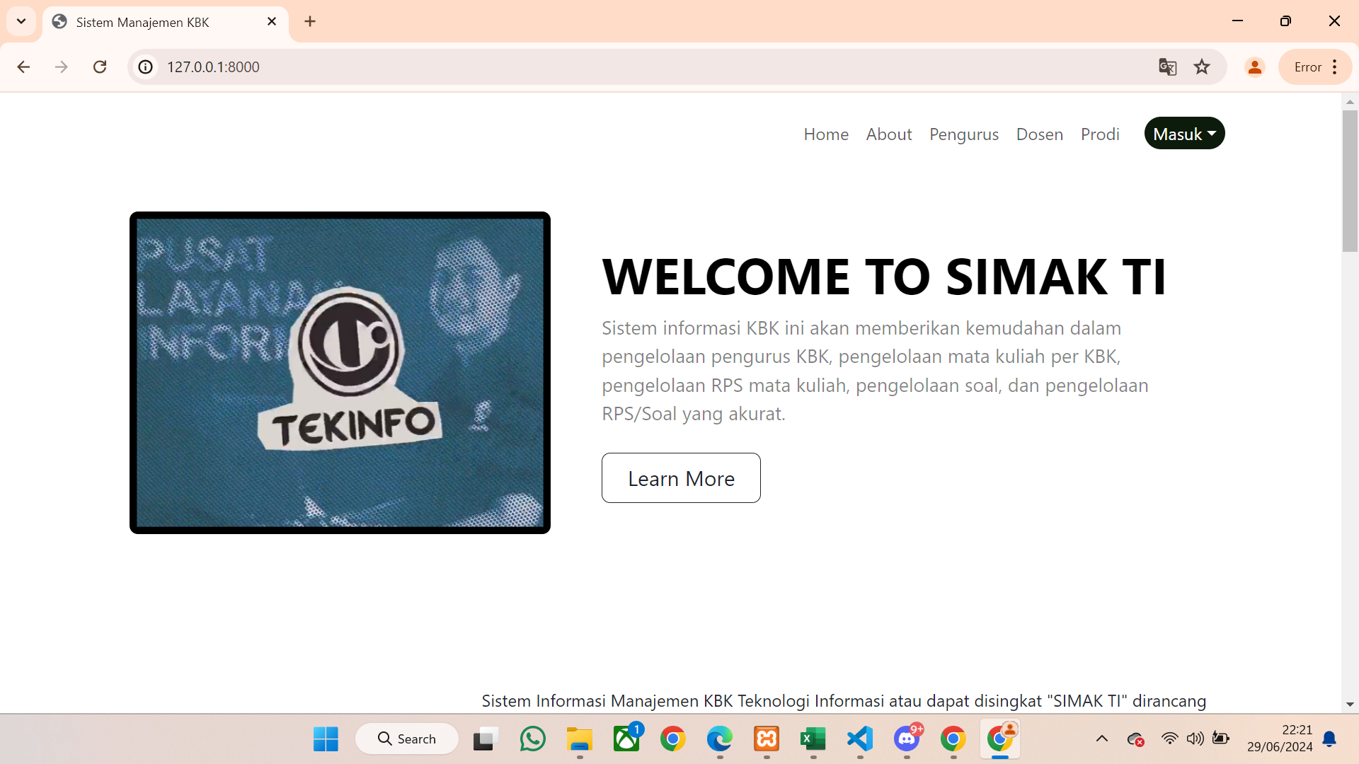 | Pass
 |  | 2. Masukkan 127.0.0.1 atau alamat web

Super Admin
1. User Story: US10001 Sebagai Super Admin, saya ingin dapat menambahkan data pengguna baru, sehingga saya dapat memperbarui database pengguna.
Test Cade ID | Test Scenario | Test Steps | Test Data | Expected Result | Actual Result | Pass/Fail
US10001- TC01 | dapat memasukkan data pengguna baru, seperti nama, email, peran (Super Admin, Admin, Pimpinan Jurusan, Pimpinan Program Studi, Dosen Pengampu, dan Pengurus KBK, Dosen KBK) dan password. Super Admin dapat memasukkan data pengguna baru, seperti nama, email, peran (Super Admin, Admin, Pimpinan Jurusan, Pimpinan Program Studi, Dosen Pengampu, dan Pengurus KBK, Dosen KBK) dan password. |  |  | Sistem memvalidasi data yang dimasukkan dan menyimpan data |  | pass
 |  | 1. Memilih menu user 2. Klik button new 3. Masukkan data baru yang ingin di simpan 4. Klik button simpan
US31001-TC02 | Super Admin dapat memasukkan data pengguna baru, seperti nama, email, peran (Super Admin, Admin, Pimpinan Jurusan, Pimpinan Program Studi, Dosen Pengampu, dan Pengurus KBK, Dosen KBK) dan password. | 1. Memilih menu user 2. Klik button new 3. Masukkan data baru yang ingin di simpan 4. Klik button simpan |  | Sistem memvalidasi data yang dimasukkan dan menyimpan data

2. User Story US10002.Super Admin dapat memasukkan data pengguna baru, seperti nama, email, peran (Super Admin, Admin, Pimpinan Jurusan, Pimpinan Program Studi, Dosen Pengampu, dan Pengurus KBK, Dosen KBK) dan password.

Test Cade ID | Test Scenario | Test Steps | Test Data | Expected Result | Actual Result | Pass/Fail
US10002-TC01 | melihat daftar data pengguna, sehingga saya dapat melihat informasi pengguna dengan mudah. | 1. Memilih menu user 2. Klik button new 3. Masukkan data baru yang ingin di simpan 4. Klik button simpan | - | dapat melihat daftar data pengguna yang dapat difilter berdasarkan peran.

US10002-TC02 | melihat daftar data pengguna, sehingga saya dapat melihat informasi pengguna dengan mudah. | 1. Memilih menu user 2. Klik button new 3. Masukkan data baru yang ingin di simpan 4. Klik button simpan | - | dapat melihat detail data pengguna.

3. User Story US10003. Sebagai Super Admin, saya ingin dapat mengubah data pengguna yang sudah ada, sehingga saya dapat memperbarui informasi pengguna yang tidak akurat.
Test Cade ID | Test Scenario | Test Steps | Test Data | Expected Result | Actual Result | Pass/Fail
US10003-TC01 | mengubah data pengguna yang sudah ada, sehingga saya dapat memperbarui informasi pengguna yang tidak akurat. | 1. Memilih menu user 2. Klik button new 3. Masukkan data baru yang ingin di simpan 4. Klik button simpan |  | mengubah data pengguna, seperti nama, email, peran, dan password.

US10003-TC02 | mengubah data pengguna yang sudah ada, sehingga saya dapat memperbarui informasi pengguna yang tidak akurat. | 1. Memilih menu user 2. Klik button new 3. Masukkan data baru yang ingin di simpan 4. Klik button simpan |  | memvalidasi data yang diubah dan menampilkan pesan kesalahan jika data tidak valid.

4. User Story: US10004. Sebagai Super Admin, saya ingin dapat menghapus data pengguna yang tidak diperlukan lagi, sehingga saya dapat menjaga database pengguna tetap rapi.
Test Cade ID | Test Scenario | Test Steps | Test Data | Expected Result | Actual Result | Pass/Fail
US10004-TC01 | ingin dapat menghapus data pengguna yang tidak diperlukan lagi, sehingga saya dapat menjaga database pengguna tetap rapi. | 1. Memilih menu user 2. Klik button new 3. Masukkan data baru yang ingin di simpan 4. Klik button simpan |  | dapat menghapus data pengguna (kecuali Super Admin).

US10004-TC02 | ingin dapat menghapus data pengguna yang tidak diperlukan lagi, sehingga saya dapat menjaga database pengguna tetap rapi. | 1. Memilih menu user 2. Klik button new 3. Masukkan data baru yang ingin di simpan 4. Klik button simpan |  | menampilkan konfirmasi sebelum menghapus data pengguna.

5. User Story: US10005. Sebagai Super Admin, saya ingin dapat mengatur hak akses untuk pengguna lain, sehingga saya dapat membatasi akses ke data.
Test Cade ID | Test Scenario | Test Steps | Test Data | Expected Result | Actual Result | Pass/Fail
US10005-TC01 | saya ingin dapat mengatur hak akses untuk pengguna lain, sehingga saya dapat membatasi akses ke data. | 1. Memilih menu user 2. Klik button new 3. Masukkan data baru yang ingin di simpan 4. Klik button simpan |  | dapat mengatur hak akses untuk pengguna lain seperti view-only, edit, dan delete.

6. User Story US10006. Sebagai Super Admin, saya ingin dapat melihat log aktivitas yang dilakukan oleh pengguna lain, sehingga saya dapat melacak perubahan data.
Test Cade ID | Test Scenario | Test Steps | Test Data |  | Expected Result | Actual Result | Pass/Fail
US10006-TC01 | ingin dapat melihat log aktivitas yang dilakukan oleh pengguna lain, sehingga saya dapat melacak perubahan data. | 1. Memilih menu user 2. Klik button new 3. Masukkan data baru yang ingin di simpan 4. Klik button simpan |  | mencatat semua aktivitas yang dilakukan oleh Super Admin dan pengguna lain.

US10006-TC02 | ingin dapat melihat log aktivitas yang dilakukan oleh pengguna lain, sehingga saya dapat melacak perubahan data. | 1. Memilih menu user 2. Klik button new 3. Masukkan data baru yang ingin di simpan 4. Klik button simpan |  | dapat melihat log aktivitas untuk melihat siapa yang mengubah data dan kapan perubahan tersebut dilakukan.

